市场
目录：
1、女装类目&价位段分布
2、高端的市场份额、价格趋势
3、高端的主要卖家&爆款
4、高端的产品分析
5、总结
数据源： similarweb

1、女装类目&价位段分布
*各类目TOP1000
类目 | 销售件数 | 销售件数 YOY | GMV $ | GMV YOY | 均价 | 价格分布 | 低价位 $ | 中低价位 $ | 中价位（主流） $ | 中高价位 $ | 高价位 $ | 列1
Dresses | 92.70百万 | 51.90% | 3400亿 | 46.10% | $36.68 | 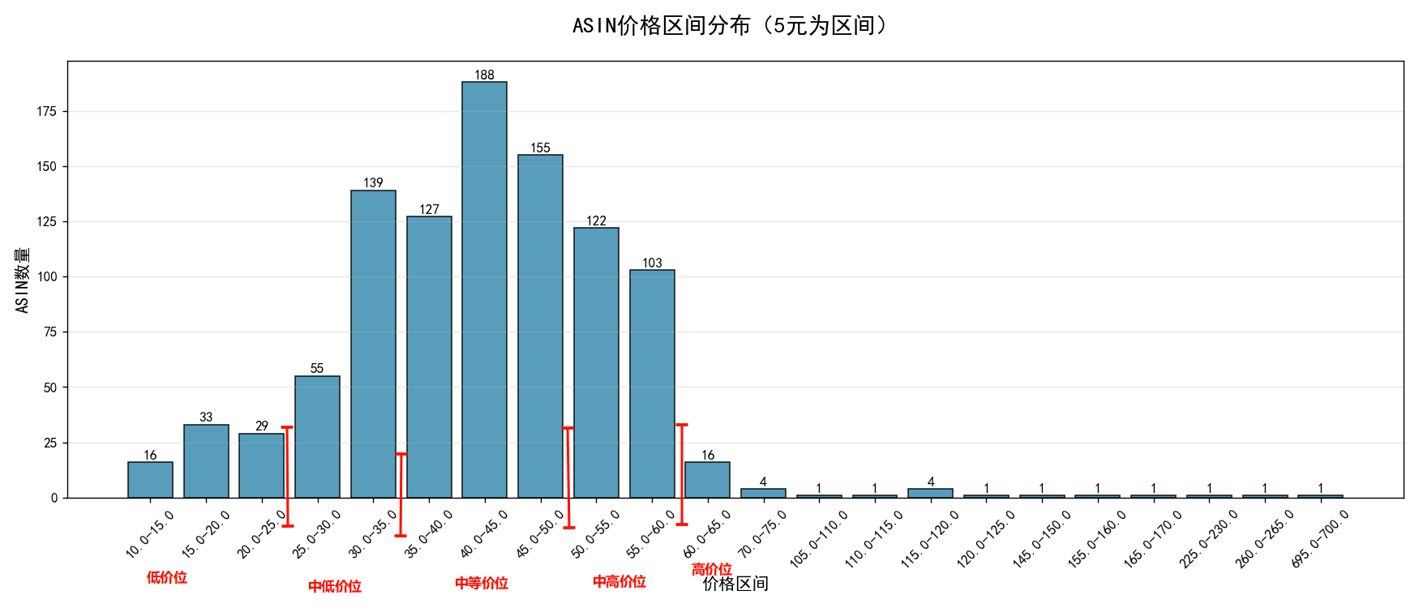 | 11.19~20.53 $ | 20.53~35.31 $ | 35.31~49.5 $ | 49.5~59.42 $ | 59.42~698.0 $ | *哪些
Tops, Tees & Blouses | 204.80百万 | 91.20% | 3200亿 | 54.20% | $15.63 | 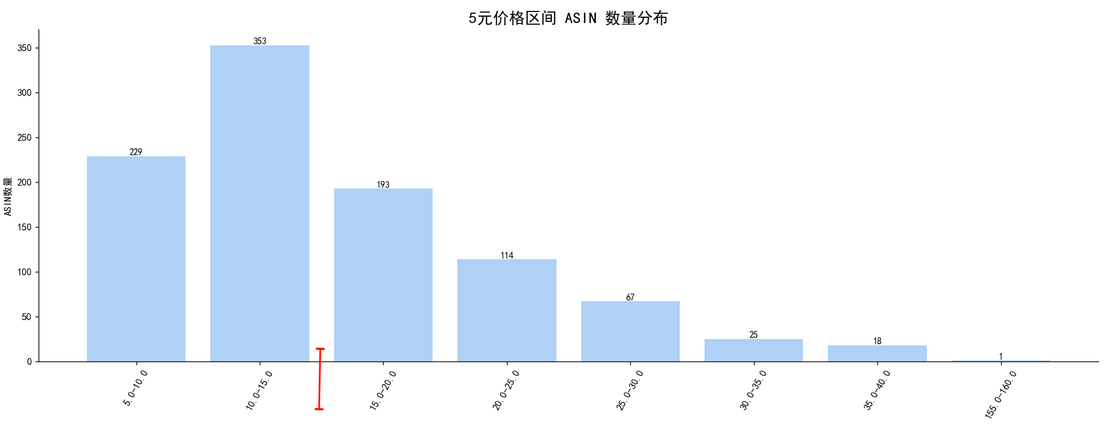 | 0~15.0 $ | 15.0~20.0 $ | 20.0~25.0 $ | 25.0~30.0 $ | 30.0~157.98 $
Active | 105.90百万 | 42.60% | 2300亿 | 36.60% | $21.72 | 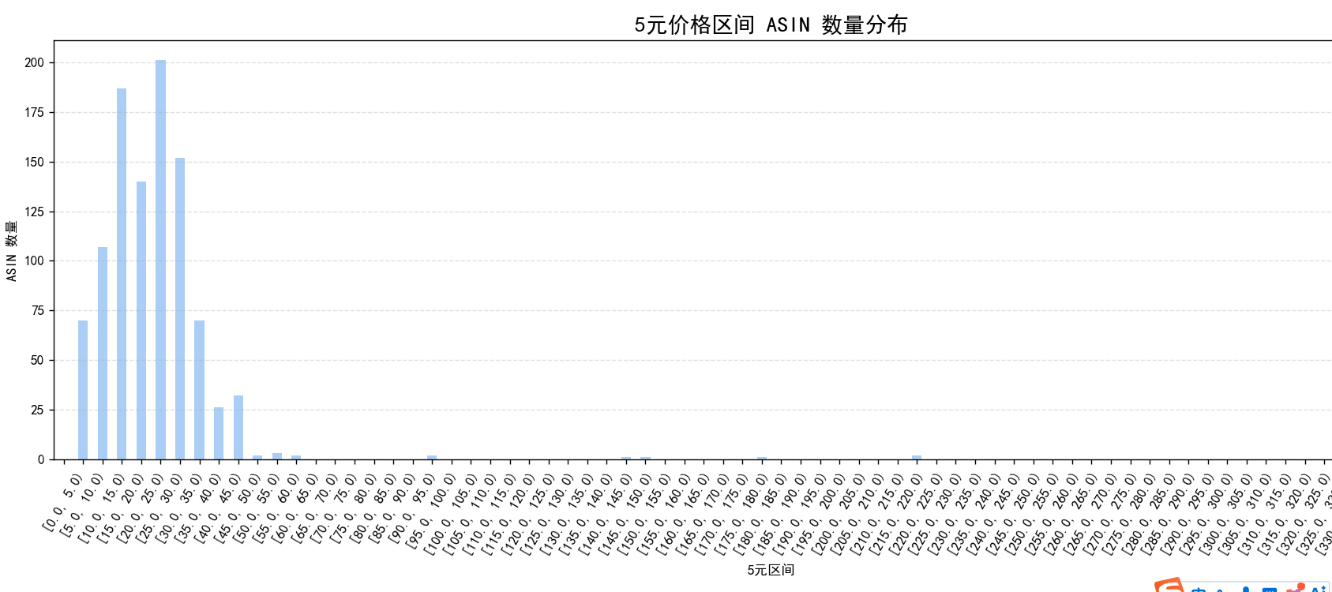 | 6.71~9.47 $ | 9.47~17.63 $ | 17.63~30.54 $ | 30.54~44.3 $ | 44.3~368.1 $
Sweaters | 39.20百万 | 65.80% | 1000亿 | 43.50% | $25.51 | 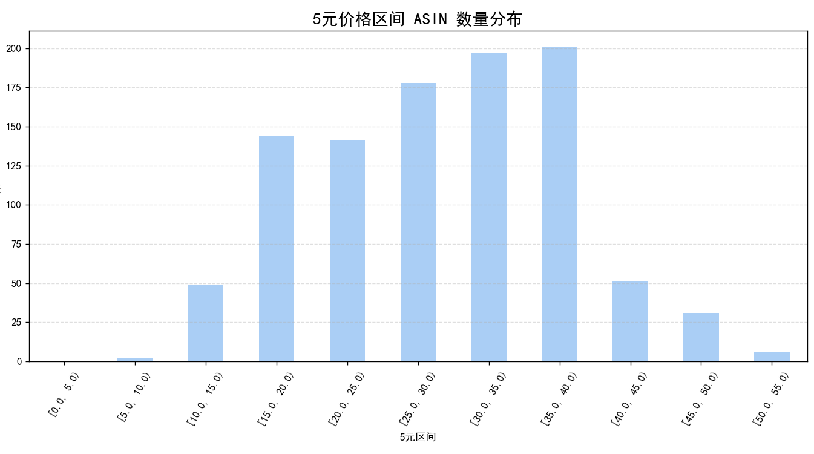 | 9.17~14.97 $ | 14.97~23.08 $ | 23.08~35.43 $ | 35.43~43.41 $ | 43.41~52.48 $
Jeans | 26.90百万 | 63.80% | 935亿 | 63.20% | $34.75 |  | 14.41~18.88 $ | 18.88~31.55 $ | 31.55~42.53 $ | 42.53~58.8 $ | 58.8~278.0 $
Coats, Jackets & Vests | 19.40百万 | 33.20% | 849亿 | 30.90% | $43.74 | 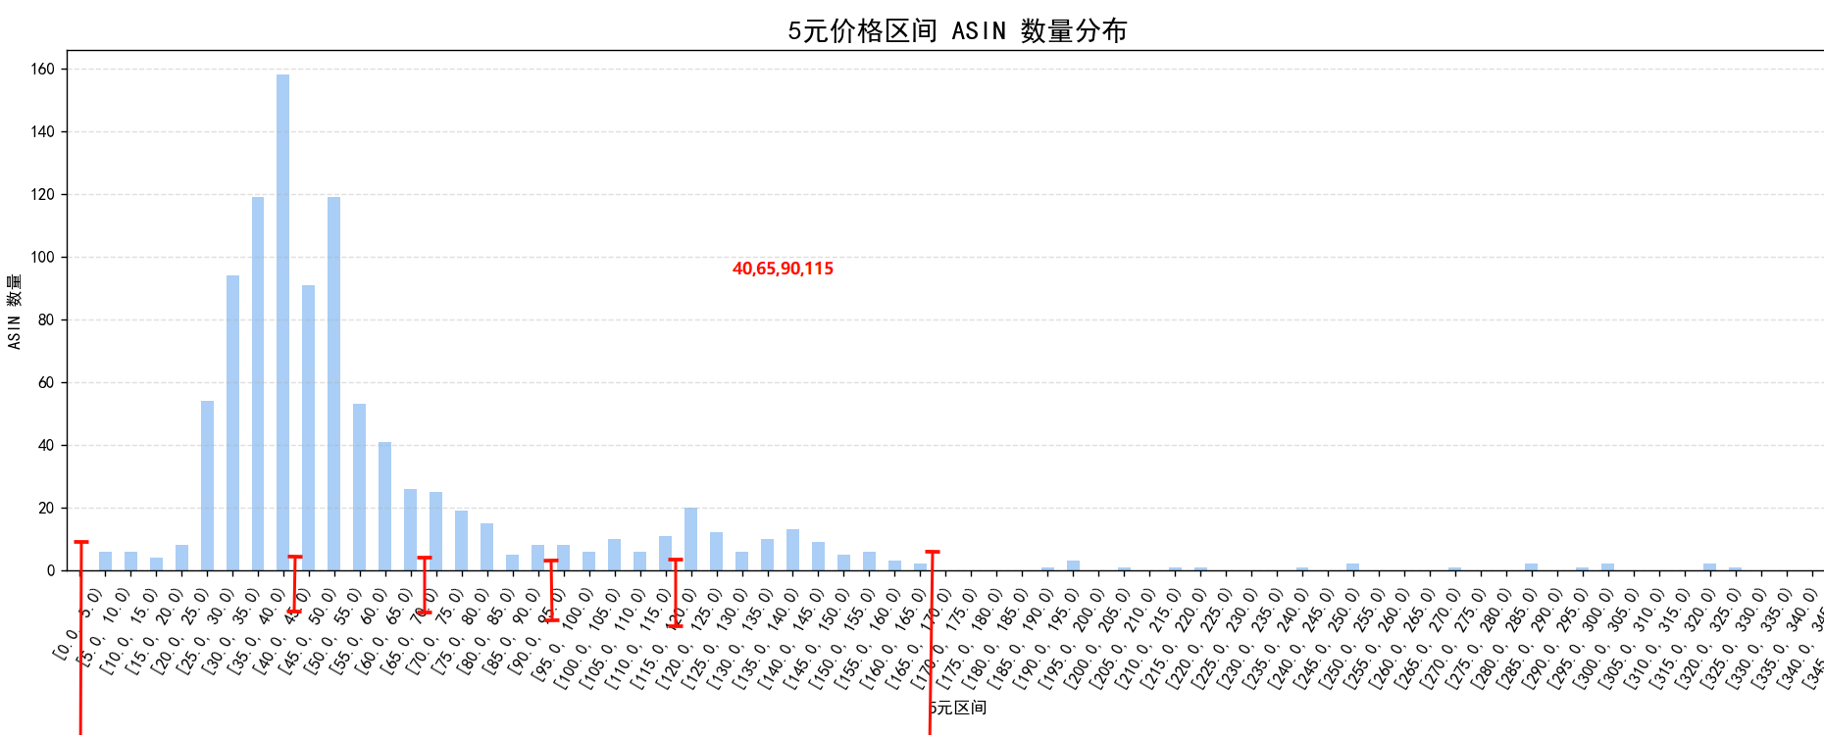 | 0~40.0 $ | 40.0~65.0 $ | 65.0~90.0 $ | 90.0~115.0 $ | 115.0~350.0 $
Pants | 21.90百万 | 85.20% | 600亿 | 72.40% | $27.41 | 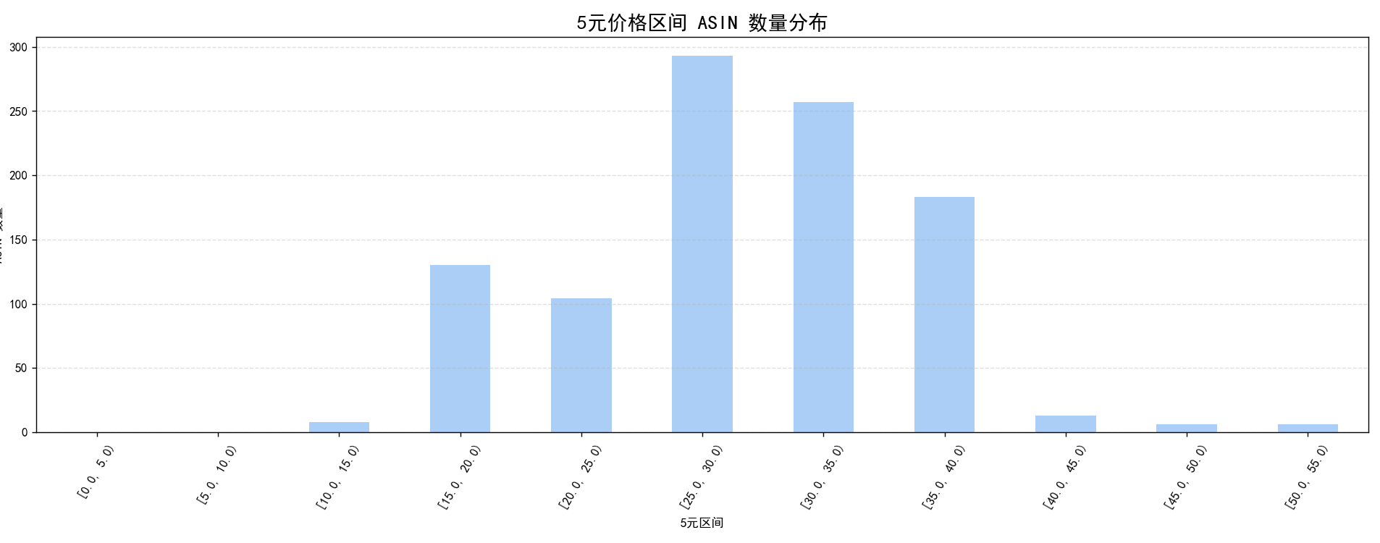 | 11.26~17.91 $ | 17.91~25.88 $ | 25.88~33.5 $ | 33.5~39.79 $ | 39.79~51.38 $
Jumpsuits, Rompers & Overalls | 15.80百万 | 12.40% | 489亿 | 12.50% | $30.96 | 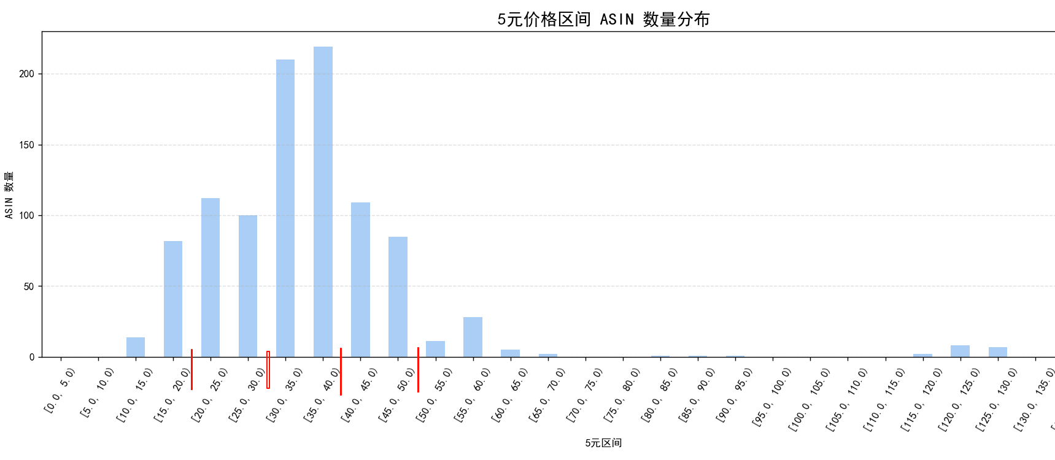 | 13.69~19.44 $ | 19.44~28.94 $ | 28.94~39.65 $ | 39.65~58.32 $ | 58.32~147.66 $
Fashion Hoodies & Sweatshirts | 18.70百万 | 30.10% | 451亿 | 16.60% | $24.14 | 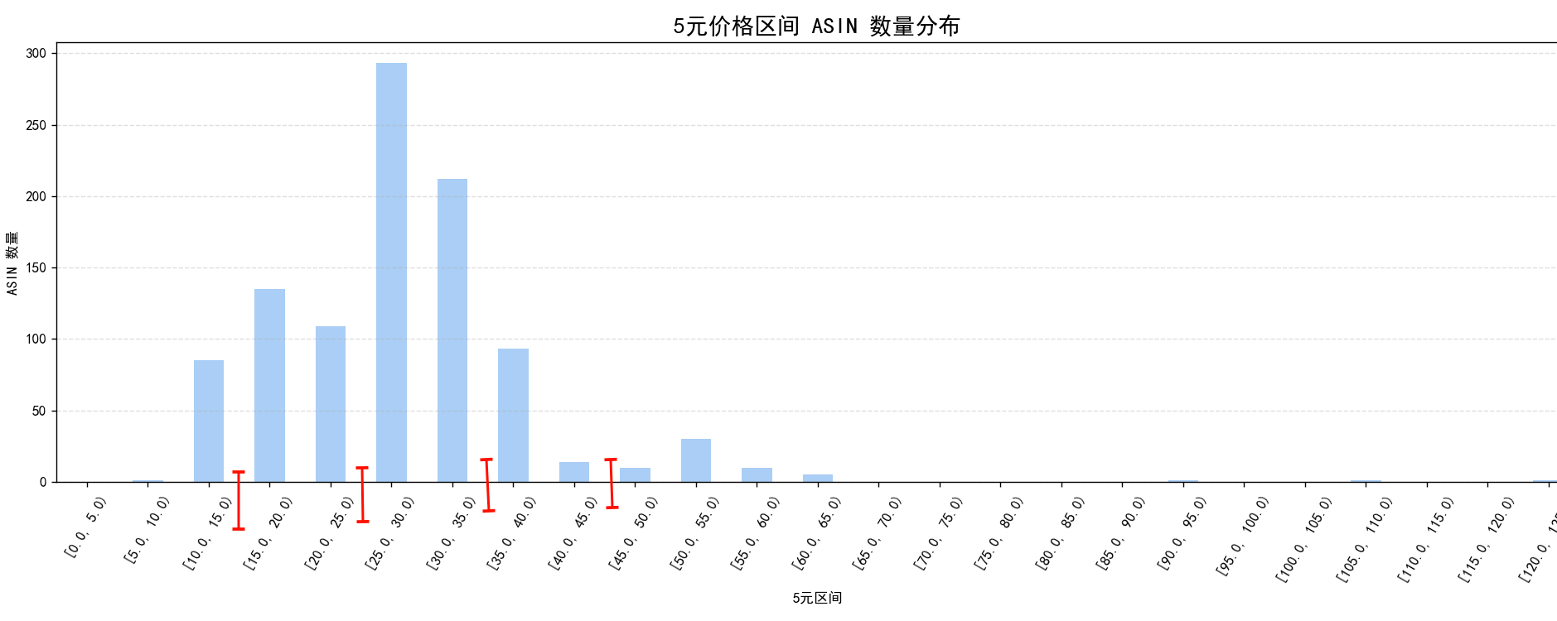 | 7.08~14.3 $ | 14.3~23.47 $ | 23.47~31.74 $ | 31.74~48.92 $ | 48.92~124.88 $
Shorts | 10.70百万 | 61.00% | 283亿 | 62.40% | $26.48 |  | 11.24~17.22 $ | 17.22~25.18 $ | 25.18~32.02 $ | 32.02~37.34 $ | 37.34~365.0 $
Clothing Sets | 6.70百万 | 113.20% | 215亿 | 98.90% | $32.03 |  | 14.99~21.39 $ | 21.39~30.27 $ | 30.27~38.7 $ | 38.7~46.28 $ | 46.28~57.63 $
Suiting & Blazers | 4.60百万 | 55.50% | 208亿 | 57.40% | $45.15 |  | 10.64~15.65 $ | 15.65~21.99 $ | 21.99~32.65 $ | 32.65~40.14 $ | 40.14~142.06 $
Skirts | 5.60百万 | 41.70% | 146亿 | 38.60% | $26.02 |  | 10.64~15.65 $ | 15.65~21.99 $ | 21.99~32.65 $ | 32.65~40.14 $ | 40.14~142.06 $
Leggings | 6.90百万 | 33.50% | 129亿 | 24.50% | $18.71 |  | 0~15.0 $ | 15.0~25.0 $ | 25.0~35.0 $ | 35.0~45.0 $ | 45.0~105.34 $
Bodysuits | 4.50百万 | 4.20% | 097亿 | 11.50% | $21.53 |  | 7.8~14.22 $ | 14.22~19.73 $ | 19.73~28.19 $ | 28.19~35.99 $ | 35.99~44.9 $

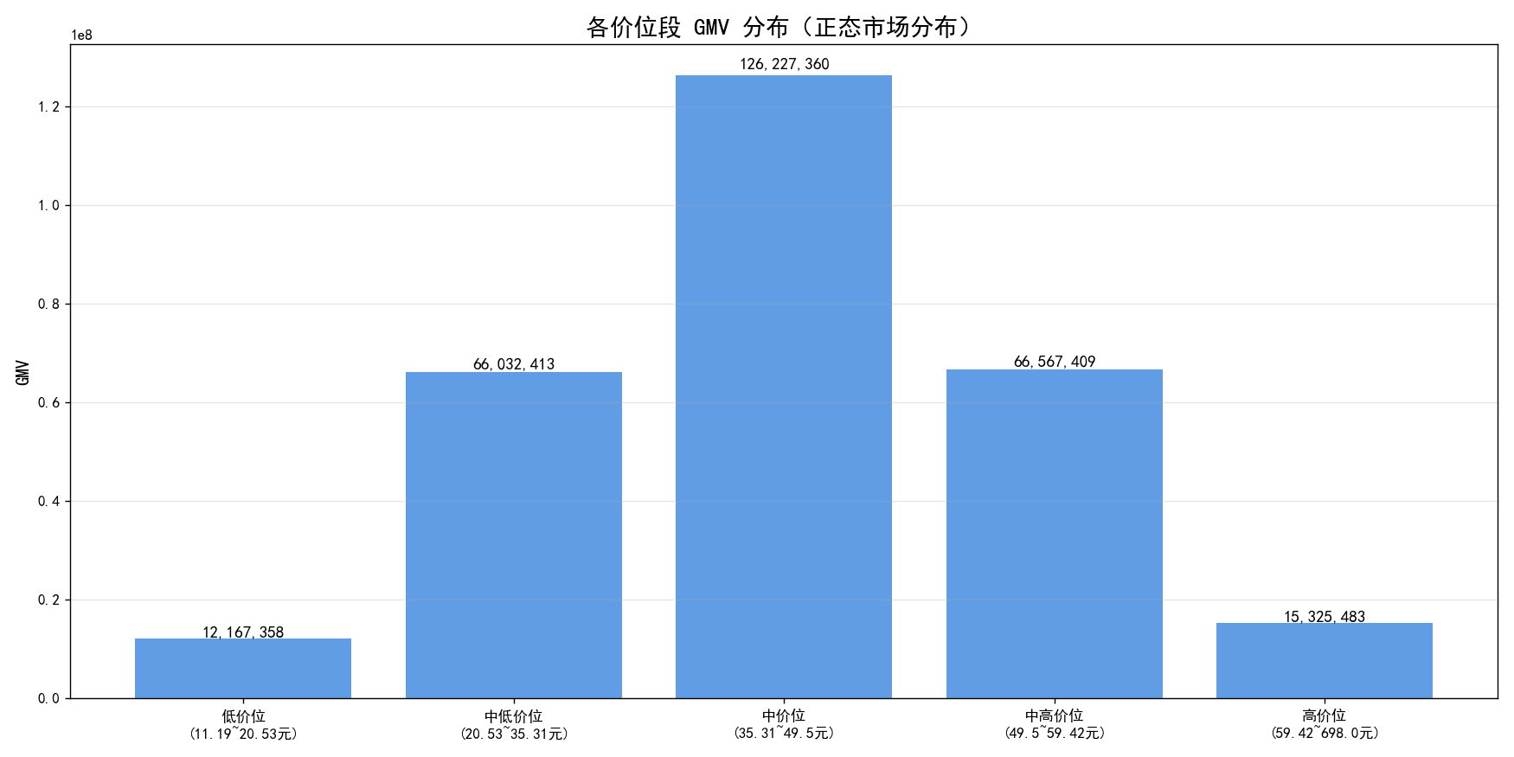
2、高端的市场份额、价格趋势
2.1 Dress
中价位(35-49元)占46%主导，高端仅3.5%但价格上涨趋势强

价位段 | 价格区间标注$ | ASIN数量 | 总GMV | GMV占比(%)
低价位 | 11.19~20.53元 | 78 | 019亿 | 6.56
中低价位 | 20.53~35.31元 | 194 | 059亿 | 20.48
中价位 | 35.31~49.5元 | 470 | 132亿 | 46.23
中高价位 | 49.5~59.42元 | 225 | 067亿 | 23.25
高价位 | 59.42~698.0元 | 33 | 010亿 | 3.48

📊 2024→2025 各价位段价格变化分析

价位段 | 价格区间 | 上涨 | 下跌 | 不变 | 合计 | 上涨占比(%) | 下跌占比(%) | 不变占比(%)
低价位 | 11.19~20.53元 | 0 | 4 | 0 | 4 | 0 | 100 | 0
中低价位 | 20.53~35.31元 | 28 | 67 | 2 | 97 | 28.9 | 69.1 | 2.1
中价位 | 35.31~49.5元 | 111 | 60 | 1 | 172 | 64.5 | 34.9 | 0.6
中高价位 | 49.5~59.42元 | 93 | 23 | 2 | 118 | 78.8 | 19.5 | 1.7
高价位 | 59.42~698.0元 | 20 | 1 | 0 | 21 | 95.2 | 4.8 | 0

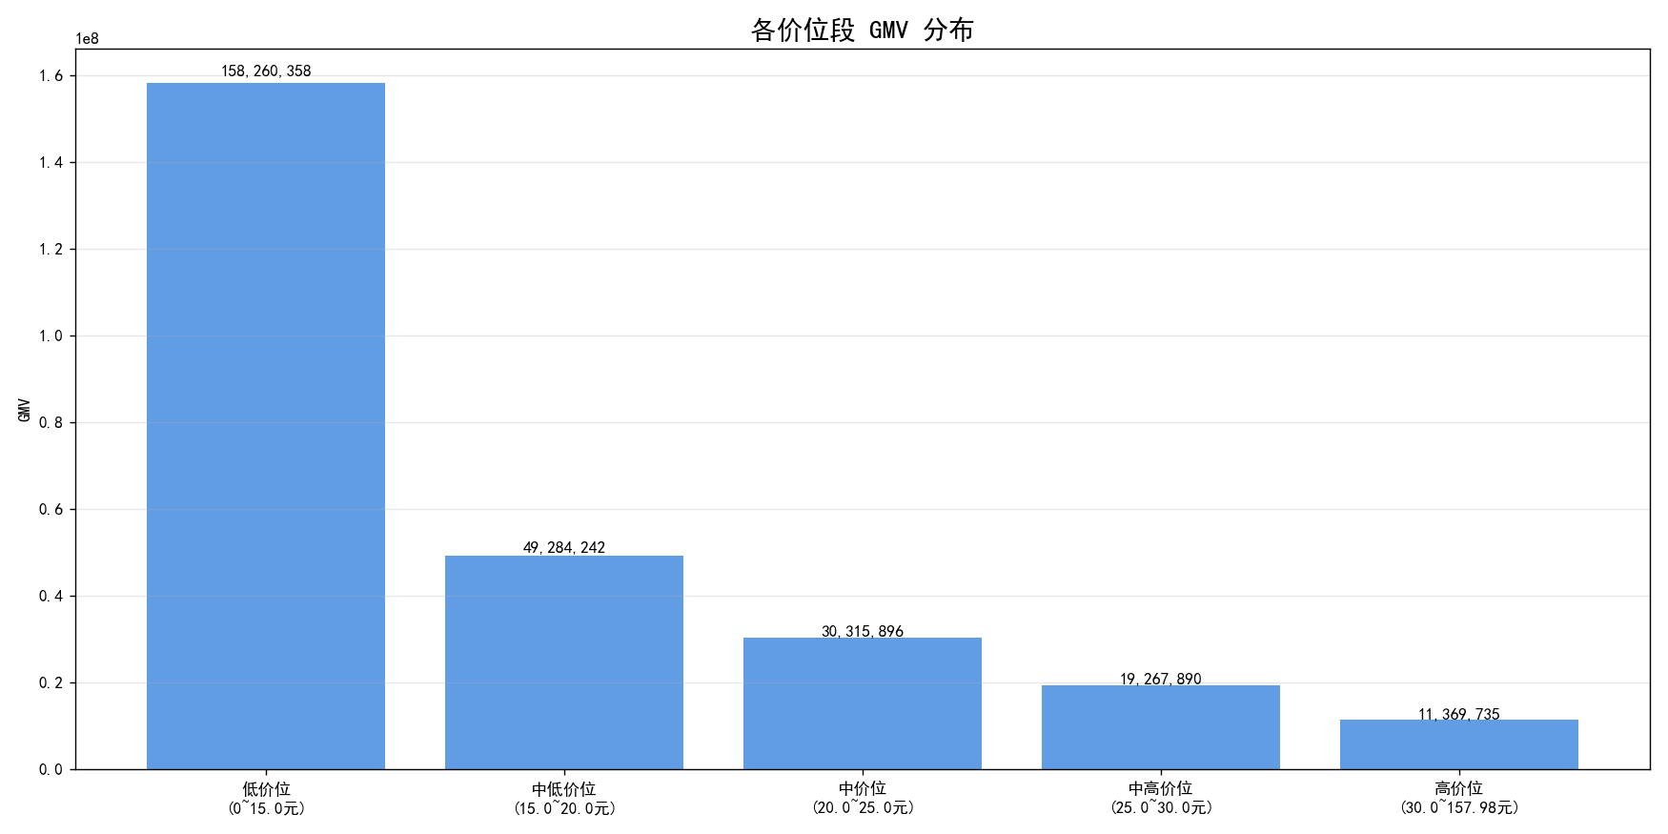
2.2 上衣
第三大类目，低价位(0-15元)占59%绝对主导，几乎所有价位价格都在下跌，做高端风险极大
📊 最终 5 档位统计结果

低价位占主导，中高和高价位占11%的份额
价位段 | 价格区间 | ASIN数量 | 总GMV | 产品占比(%) | GMV占比(%)
低价位 | 0~15.0元 | 582 | 158,260,358 | 58.2 | 58.9
中低价位 | 15.0~20.0元 | 193 | 49,284,242 | 19.3 | 18.4
中价位 | 20.0~25.0元 | 114 | 30,315,896 | 11.4 | 11.3
中高价位 | 25.0~30.0元 | 68 | 19,267,890 | 6.8 | 7.2
高价位 | 30.0~157.98元 | 43 | 11,369,735 | 4.3 | 4.2

📊 | 2024→2025 | 各价位段价格变化分析

价位段 | 价格区间 | 上涨 | 下跌 | 不变 | 合计 | 上涨占比(%) | 下跌占比(%) | 不变占比(%)
低价位 | 0~15.0元 | 2 | 155 | 0 | 157 | 1.3 | 98.7 | 0
中低价位 | 15.0~20.0元 | 1 | 92 | 0 | 93 | 1.1 | 98.9 | 0
中价位 | 20.0~25.0元 | 2 | 45 | 0 | 47 | 4.3 | 95.7 | 0
中高价位 | 25.0~30.0元 | 6 | 17 | 0 | 23 | 26.1 | 73.9 | 0
高价位 | 30.0~157.98元 | 6 | 5 | 0 | 11 | 54.5 | 45.5 | 0

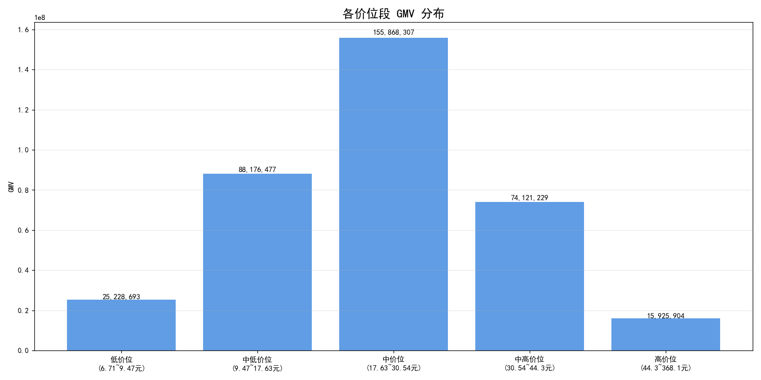
2.3 Active
中价位(17-30元)占43%，各价位段以下跌为主，高端存活率仅28%风险大
📊 最终 5 档位统计结果

比较符合正态分布，中高价位段占20%的市场份额，价位在$30-$40. 高端只占4.4%的份额。
价位段 | 价格区间 | ASIN数量 | 总GMV | 产品占比(%) | GMV占比(%)
低价位 | 6.71~9.47元 | 51 | 25228693 | 5.1 | 7
中低价位 | 9.47~17.63元 | 224 | 88176477 | 22.4 | 24.5
中价位 | 17.63~30.54元 | 450 | 155868307 | 45 | 43.4
中高价位 | 30.54~44.3元 | 225 | 74121229 | 22.5 | 20.6
高价位 | 44.3~368.1元 | 50 | 15925904 | 5 | 4.4

📊 | 2024→2025 | 各价位段价格变化分析
各个价位段呈现下跌趋势主导，且中低价位款存活率最高，做高端的风险较大。
价位段 | 价格区间 | 存活% | 上涨 | 下跌 | 不变 | 合计 | 上涨占比(%) | 下跌占比(%) | 不变占比(%)
低价位 | 6.71~9.47元 | 49% | 0 | 25 | 0 | 25 | 0 | 100 | 0
中低价位 | 9.47~17.63元 | 61% | 19 | 116 | 1 | 136 | 14 | 85.3 | 0.7
中价位 | 17.63~30.54元 | 42% | 35 | 154 | 2 | 191 | 18.3 | 80.6 | 1
中高价位 | 30.54~44.3元 | 48% | 38 | 69 | 0 | 107 | 35.5 | 64.5 | 0
高价位 | 44.3~368.1元 | 28% | 5 | 9 | 0 | 14 | 35.7 | 64.3 | 0

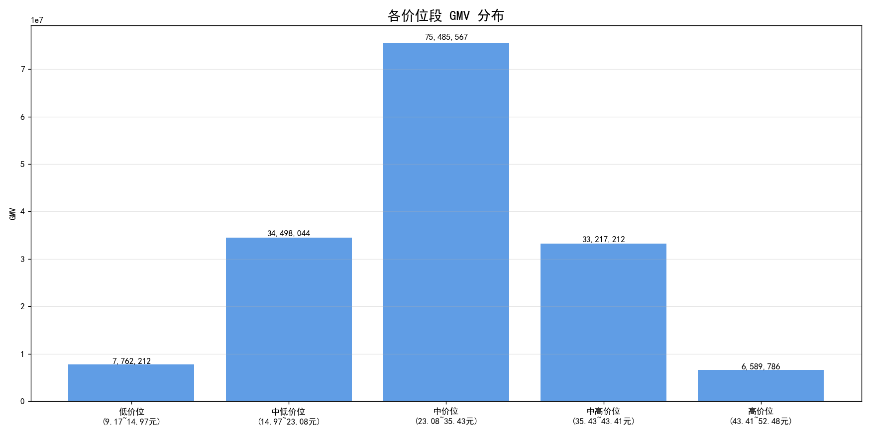
2.4 Sweaters
中价位(23-35元)占48%主流，高价位价格上涨58%但存活率仅38%，做高端款风险较高
📊 最终 5 档位统计结果
==========================================================================================
价位段 | 价格区间 | ASIN数量 | 总GMV | 产品占比(%) | GMV占比(%)
低价位 | 9.17~14.97元 | 51 | 7762212 | 5.1 | 4.9
中低价位 | 14.97~23.08元 | 224 | 34498044 | 22.4 | 21.9
中价位 | 23.08~35.43元 | 451 | 75485567 | 45.1 | 47.9
中高价位 | 35.43~43.41元 | 224 | 33217212 | 22.4 | 21.1
高价位 | 43.41~52.48元 | 50 | 6589786 | 5 | 4.2

================================================================================
📊 | 2024→2025 | 各价位段价格变化分析
除高价位段售价一半上升之外，各个价格段都是价格下降为主。 做高端款风险较高。
价位段 | 价格区间 | 存活% | 上涨 | 下跌 | 不变 | 合计 | 上涨占比(%) | 下跌占比(%) | 不变占比(%)
低价位 | 9.17~14.97元 | 16% | 0 | 8 | 0 | 8 | 0 | 100 | 0
中低价位 | 14.97~23.08元 | 42% | 0 | 93 | 0 | 93 | 0 | 100 | 0
中价位 | 23.08~35.43元 | 35% | 21 | 137 | 2 | 160 | 13.1 | 85.6 | 1.2
中高价位 | 35.43~43.41元 | 31% | 22 | 47 | 0 | 69 | 31.9 | 68.1 | 0
高价位 | 43.41~52.48元 | 38% | 11 | 8 | 0 | 19 | 57.9 | 42.1 | 0

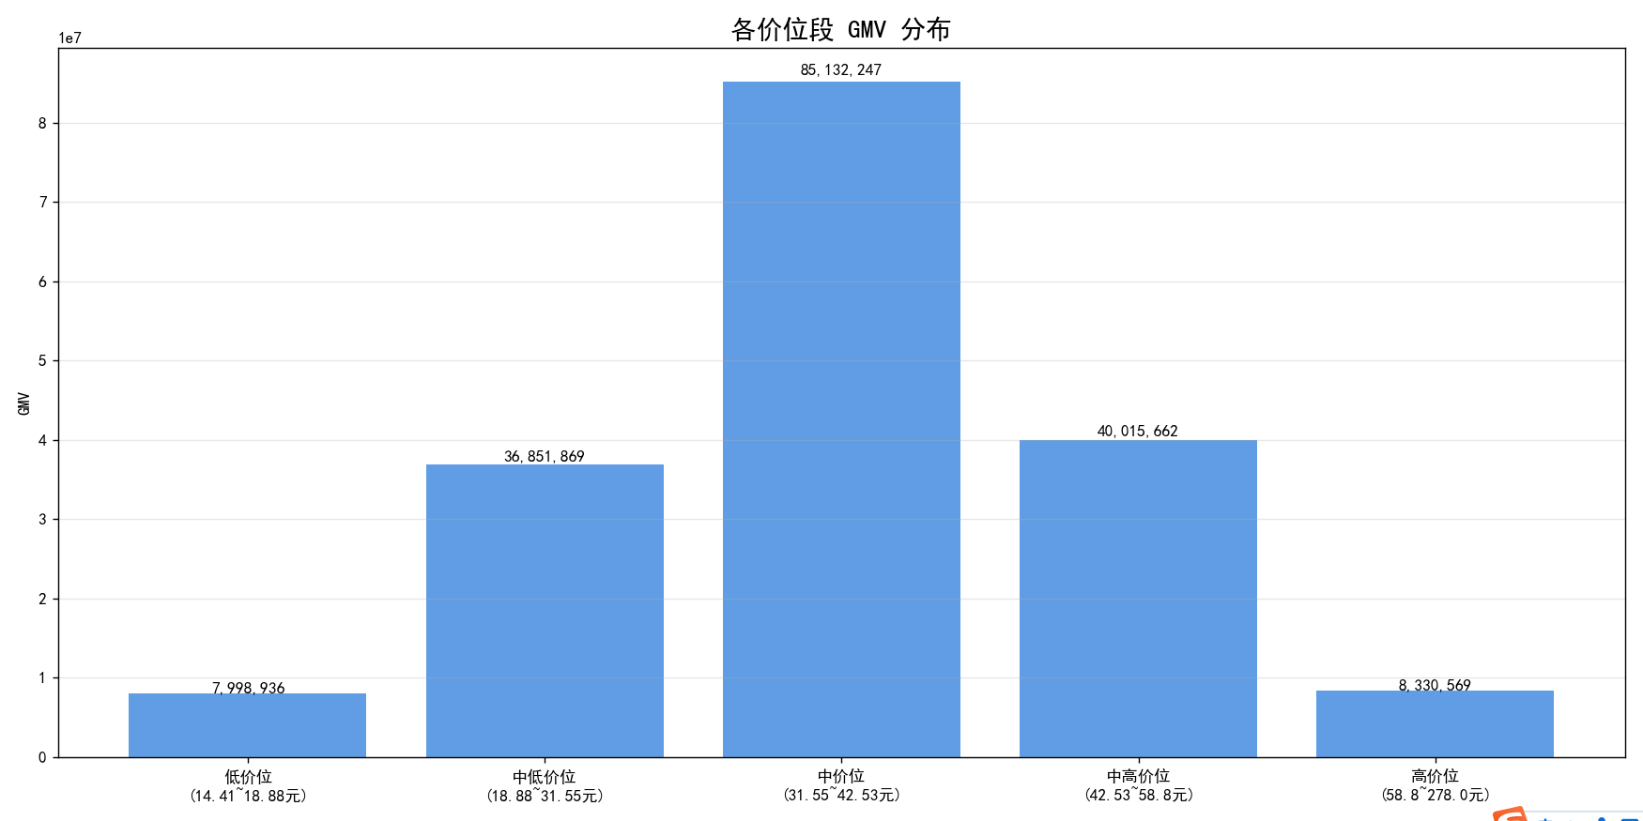
2.5 Jeans
中价位(31-42元)占48%主导，中高价位上涨58%，价格趋势相对乐观
📊 最终 5 档位统计结果
==========================================================================================
价位段 | 价格区间 | ASIN数量 | 总GMV | 产品占比(%) | GMV占比(%)
低价位 | 14.41~18.88元 | 51 | 7998936 | 5.1 | 4.5
中低价位 | 18.88~31.55元 | 225 | 36851869 | 22.5 | 20.7
中价位 | 31.55~42.53元 | 450 | 85132247 | 45 | 47.7
中高价位 | 42.53~58.8元 | 224 | 40015662 | 22.4 | 22.4
高价位 | 58.8~278.0元 | 50 | 8330569 | 5 | 4.7

================================================================================
📊 | 2024→2025 | 各价位段价格变化分析
================================================================================
价位段 | 价格区间 | 上涨 | 下跌 | 不变 | 合计 | 上涨占比(%) | 下跌占比(%) | 不变占比(%)
低价位 | 14.41~18.88元 | 10 | 20 | 0 | 30 | 33.3 | 66.7 | 0
中低价位 | 18.88~31.55元 | 45 | 105 | 1 | 151 | 29.8 | 69.5 | 0.7
中价位 | 31.55~42.53元 | 88 | 56 | 2 | 146 | 60.3 | 38.4 | 1.4
中高价位 | 42.53~58.8元 | 28 | 20 | 0 | 48 | 58.3 | 41.7 | 0
高价位 | 58.8~278.0元 | 2 | 5 | 0 | 7 | 28.6 | 71.4 | 0

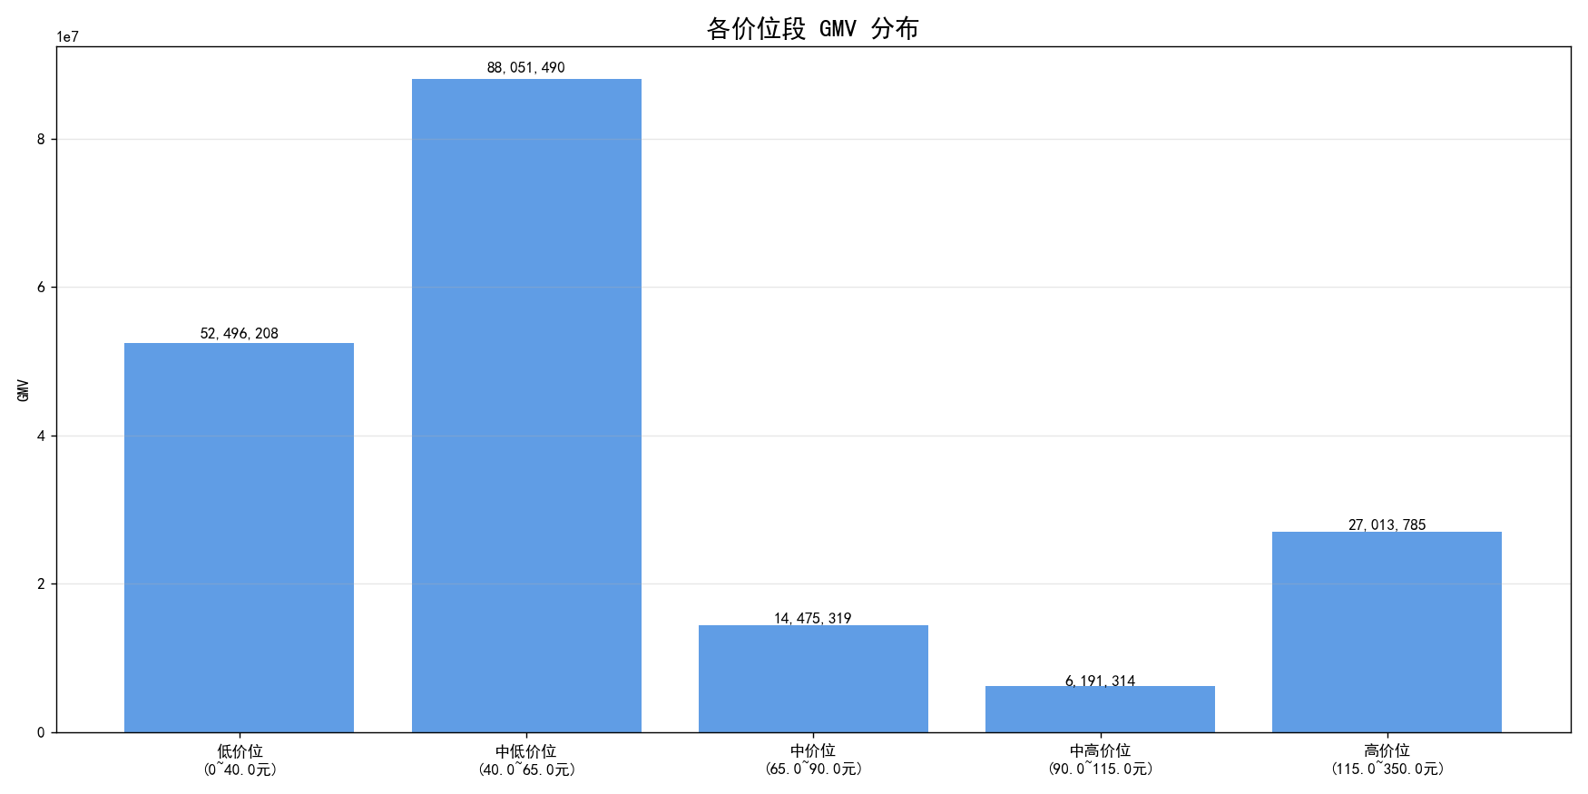
2.6 Coats, Jackets & Vests
中低价位(40-65元)占47%主导，高价位占14%份额大，高端价格上涨77%且存活率51%，做高端有优势
📊 最终 5 档位统计结果

价位段 | 价格区间 | ASIN数量 | 总GMV | 产品占比(%) | GMV占比(%)
低价位 | 0~40.0元 | 291 | 52496208 | 29.1 | 27.9
中低价位 | 40.0~65.0元 | 462 | 88051490 | 46.2 | 46.8
中价位 | 65.0~90.0元 | 90 | 14475319 | 9 | 7.7
中高价位 | 90.0~115.0元 | 38 | 6191314 | 3.8 | 3.3
高价位 | 115.0~350.0元 | 119 | 27013785 | 11.9 | 14.4

================================================================================
📊 2024→2025 各价位段价格变化分析

价位段 | 价格区间 | 存活率 | 上涨 | 下跌 | 不变 | 合计 | 上涨占比(%) | 下跌占比(%) | 不变占比(%)
低价位 | 0~40.0元 | 58% | 62 | 106 | 0 | 168 | 36.9 | 63.1 | 0
中低价位 | 40.0~65.0元 | 49% | 123 | 101 | 1 | 225 | 54.7 | 44.9 | 0.4
中价位 | 65.0~90.0元 | 33% | 16 | 14 | 0 | 30 | 53.3 | 46.7 | 0
中高价位 | 90.0~115.0元 | 55% | 8 | 13 | 0 | 21 | 38.1 | 61.9 | 0
高价位 | 115.0~350.0元 | 51% | 47 | 13 | 1 | 61 | 77 | 21.3 | 1.6

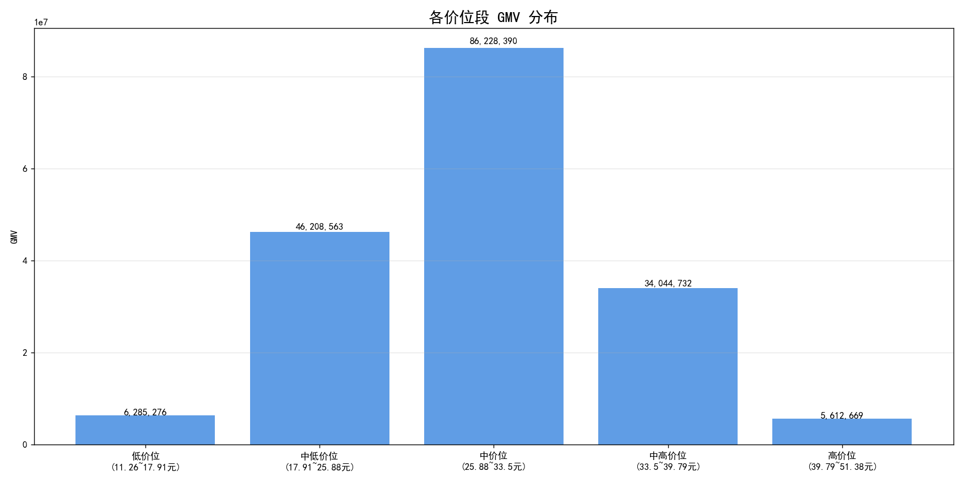
2.7 Pants
中价位(26-33元)占48%主流，中高和高价位价格上涨70%+，长期趋势乐观
📊 最终 5 档位统计结果
以中、中低端价位为主。 中高端价位占19%份额， 高价位只占3%， 份额小。
价位段 | 价格区间 | ASIN数量 | 总GMV | 产品占比(%) | GMV占比(%)
低价位 | 11.26~17.91元 | 51 | 6285276 | 5.1 | 3.5
中低价位 | 17.91~25.88元 | 224 | 46208563 | 22.4 | 25.9
中价位 | 25.88~33.5元 | 450 | 86228390 | 45 | 48.3
中高价位 | 33.5~39.79元 | 225 | 34044732 | 22.5 | 19.1
高价位 | 39.79~51.38元 | 50 | 5612669 | 5 | 3.1

================================================================================
📊 | 2024→2025 | 各价位段价格变化分析

价位段 | 价格区间 | 存活率 | 上涨 | 下跌 | 不变 | 合计 | 上涨占比(%) | 下跌占比(%) | 不变占比(%)
低价位 | 11.26~17.91元 | 31% | 3 | 13 | 0 | 16 | 18.8 | 81.2 | 0
中低价位 | 17.91~25.88元 | 39% | 14 | 74 | 0 | 88 | 15.9 | 84.1 | 0
中价位 | 25.88~33.5元 | 56% | 76 | 178 | 0 | 254 | 29.9 | 70.1 | 0
中高价位 | 33.5~39.79元 | 50% | 78 | 34 | 1 | 113 | 69 | 30.1 | 0.9
高价位 | 39.79~51.38元 | 36% | 13 | 4 | 1 | 18 | 72.2 | 22.2 | 5.6

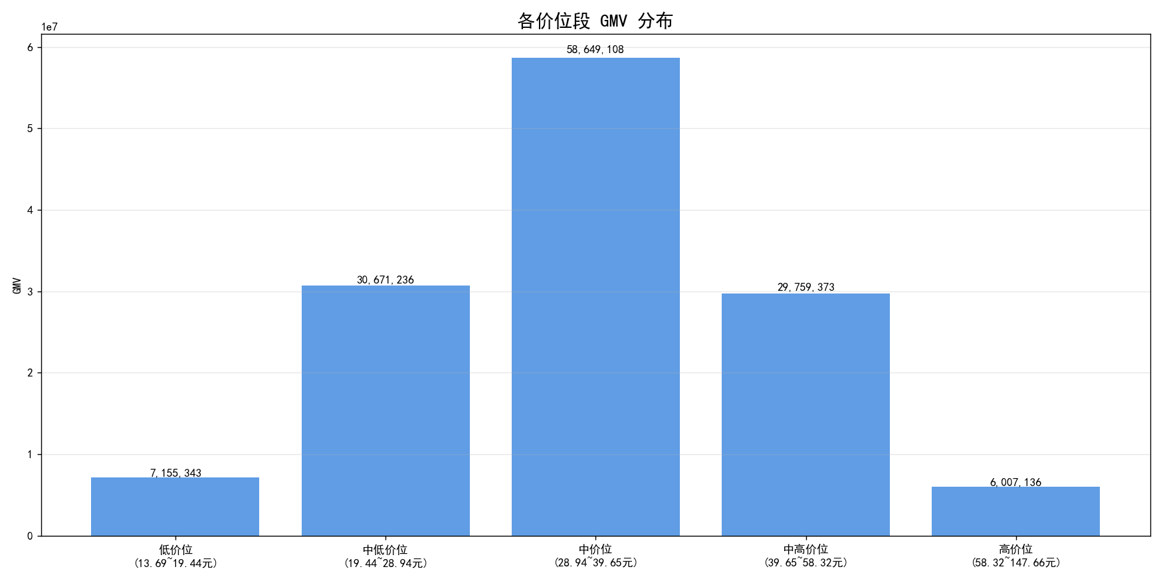
2.8 Jumpsuit
中价位(29-40元)占44%主导，高价位上涨83%，中高价位上涨74%，高端机会好

📊 最终 5 档位统计结果

价位段 | 价格区间 | ASIN数量 | 总GMV | 产品占比(%) | GMV占比(%)
低价位 | 13.69~19.44元 | 51 | 7155343 | 5.1 | 5.4
中低价位 | 19.44~28.94元 | 224 | 30671236 | 22.4 | 23.2
中价位 | 28.94~39.65元 | 451 | 58649108 | 45.1 | 44.3
中高价位 | 39.65~58.32元 | 224 | 29759373 | 22.4 | 22.5
高价位 | 58.32~147.66元 | 50 | 6007136 | 5 | 4.5

================================================================================
📊 | 2024→2025 | 各价位段价格变化分析
================================================================================
价位段 | 价格区间 | 上涨 | 下跌 | 不变 | 合计 | 上涨占比(%) | 下跌占比(%) | 不变占比(%)
低价位 | 13.69~19.44元 | 3 | 20 | 0 | 23 | 13 | 87 | 0
中低价位 | 19.44~28.94元 | 15 | 93 | 1 | 109 | 13.8 | 85.3 | 0.9
中价位 | 28.94~39.65元 | 98 | 112 | 1 | 211 | 46.4 | 53.1 | 0.5
中高价位 | 39.65~58.32元 | 64 | 22 | 0 | 86 | 74.4 | 25.6 | 0
高价位 | 58.32~147.66元 | 15 | 2 | 1 | 18 | 83.3 | 11.1 | 5.6

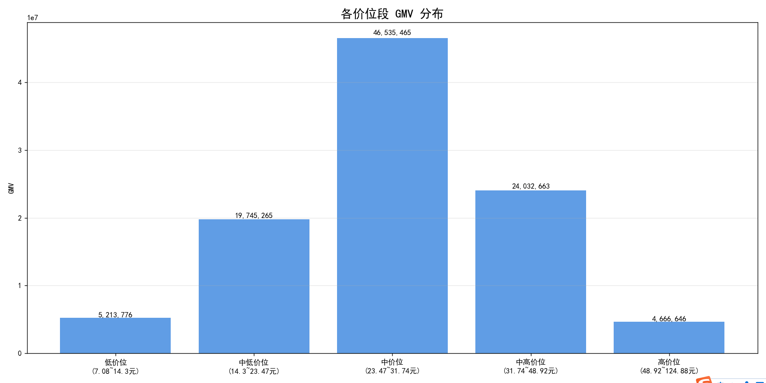
2.9 Fashion Hoodies & Sweatshirts
中价位(23-32元)占46%主流，高价位上涨62.5%，有高端机会
📊 最终 5 档位统计结果
==========================================================================================
价位段 | 价格区间 | ASIN数量 | 总GMV | 产品占比(%) | GMV占比(%)
低价位 | 7.08~14.3元 | 51 | 5213776 | 5.1 | 5.2
中低价位 | 14.3~23.47元 | 225 | 19745265 | 22.5 | 19.7
中价位 | 23.47~31.74元 | 449 | 46535465 | 44.9 | 46.4
中高价位 | 31.74~48.92元 | 225 | 24032663 | 22.5 | 24
高价位 | 48.92~124.88元 | 50 | 4666646 | 5 | 4.7

================================================================================
📊 | 2024→2025 | 各价位段价格变化分析
================================================================================
价位段 | 价格区间 | 上涨 | 下跌 | 不变 | 合计 | 上涨占比(%) | 下跌占比(%) | 不变占比(%)
低价位 | 7.08~14.3元 | 4 | 12 | 0 | 16 | 25 | 75 | 0
中低价位 | 14.3~23.47元 | 3 | 72 | 0 | 75 | 4 | 96 | 0
中价位 | 23.47~31.74元 | 22 | 212 | 0 | 234 | 9.4 | 90.6 | 0
中高价位 | 31.74~48.92元 | 49 | 51 | 1 | 101 | 48.5 | 50.5 | 1
高价位 | 48.92~124.88元 | 15 | 9 | 0 | 24 | 62.5 | 37.5 | 0

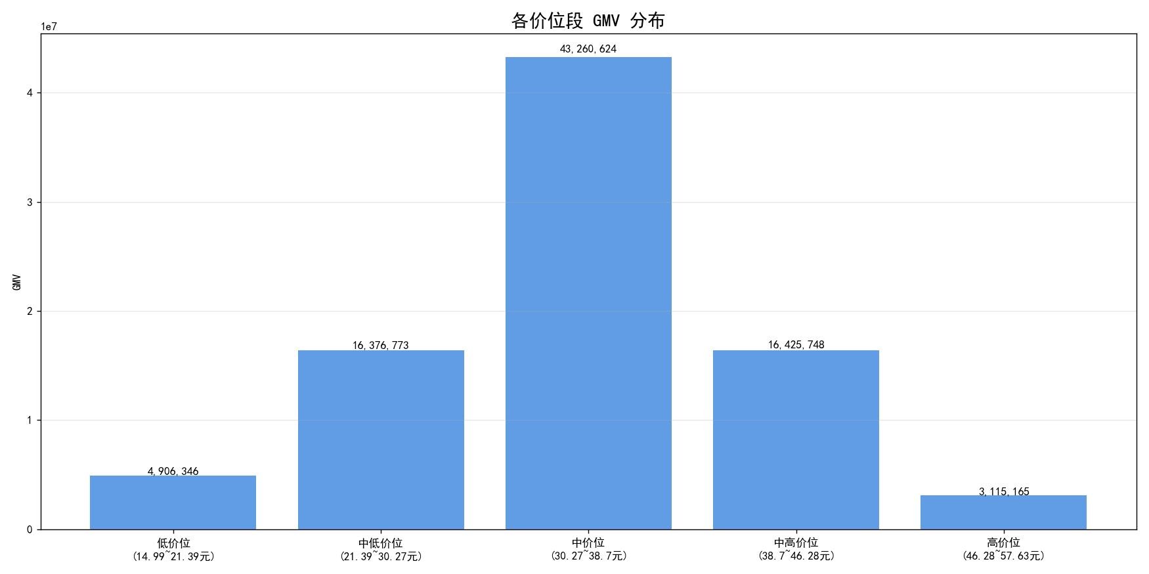
2.11 Clothing Sets
中价位(30-39元)占51%绝对主导，高价位上涨73%，可考虑高端
==========
📊 最终 5 档位统计结果
==========================================================================================
价位段 | 价格区间 | ASIN数量 | 总GMV | 产品占比(%) | GMV占比(%)
低价位 | 14.99~21.39元 | 50 | 4906346 | 5 | 5.8
中低价位 | 21.39~30.27元 | 225 | 16376773 | 22.5 | 19.5
中价位 | 30.27~38.7元 | 450 | 43260624 | 45 | 51.4
中高价位 | 38.7~46.28元 | 225 | 16425748 | 22.5 | 19.5
高价位 | 46.28~57.63元 | 50 | 3115165 | 5 | 3.7

================================================================================
📊 | 2024→2025 | 各价位段价格变化分析
================================================================================
价位段 | 价格区间 | 上涨 | 下跌 | 不变 | 合计 | 上涨占比(%) | 下跌占比(%) | 不变占比(%)
低价位 | 14.99~21.39元 | 0 | 14 | 0 | 14 | 0 | 100 | 0
中低价位 | 21.39~30.27元 | 9 | 28 | 0 | 37 | 24.3 | 75.7 | 0
中价位 | 30.27~38.7元 | 58 | 54 | 2 | 114 | 50.9 | 47.4 | 1.8
中高价位 | 38.7~46.28元 | 31 | 43 | 0 | 74 | 41.9 | 58.1 | 0
高价位 | 46.28~57.63元 | 11 | 4 | 0 | 15 | 73.3 | 26.7 | 0

2.12 Suiting & Blazers
中价位(22-33元)占49%主导，高价位上涨86%，但市场份额较小
列1 | 列2 | 列3 | 列4 | 列5 | 列6
价位段 价格区间 ASIN数量 总GMV 产品占比(%) GMV占比(%)
低价位 | 10.64~15.65元 | 51 | 1958927 | 5.1 | 3.8
中低价位 | 15.65~21.99元 | 224 | 12470223 | 22.4 | 24.2
中价位 | 21.99~32.65元 | 450 | 25321172 | 45 | 49.2
中高价位 | 32.65~40.14元 | 226 | 9717258 | 22.6 | 18.9
高价位 | 40.14~142.06元 | 49 | 2014034 | 4.9 | 3.9
================================================================================
📊 | 2024→2025 | 各价位段价格变化分析
================================================================================
价位段 | 价格区间 | 上涨 | 下跌 | 不变 | 合计 | 上涨占比(%) | 下跌占比(%) | 不变占比(%)
低价位 | 10.64~15.65元 | 5 | 29 | 0 | 34 | 14.7 | 85.3 | 0
中低价位 | 15.65~21.99元 | 38 | 89 | 2 | 129 | 29.5 | 69 | 1.6
中价位 | 21.99~32.65元 | 78 | 145 | 4 | 227 | 34.4 | 63.9 | 1.8
中高价位 | 32.65~40.14元 | 47 | 30 | 3 | 80 | 58.8 | 37.5 | 3.8
高价位 | 40.14~142.06元 | 18 | 3 | 0 | 21 | 85.7 | 14.3 | 0

2.14 Leggings
价格分布均匀，中价位占26%，中高价位上涨77%，可尝试高端
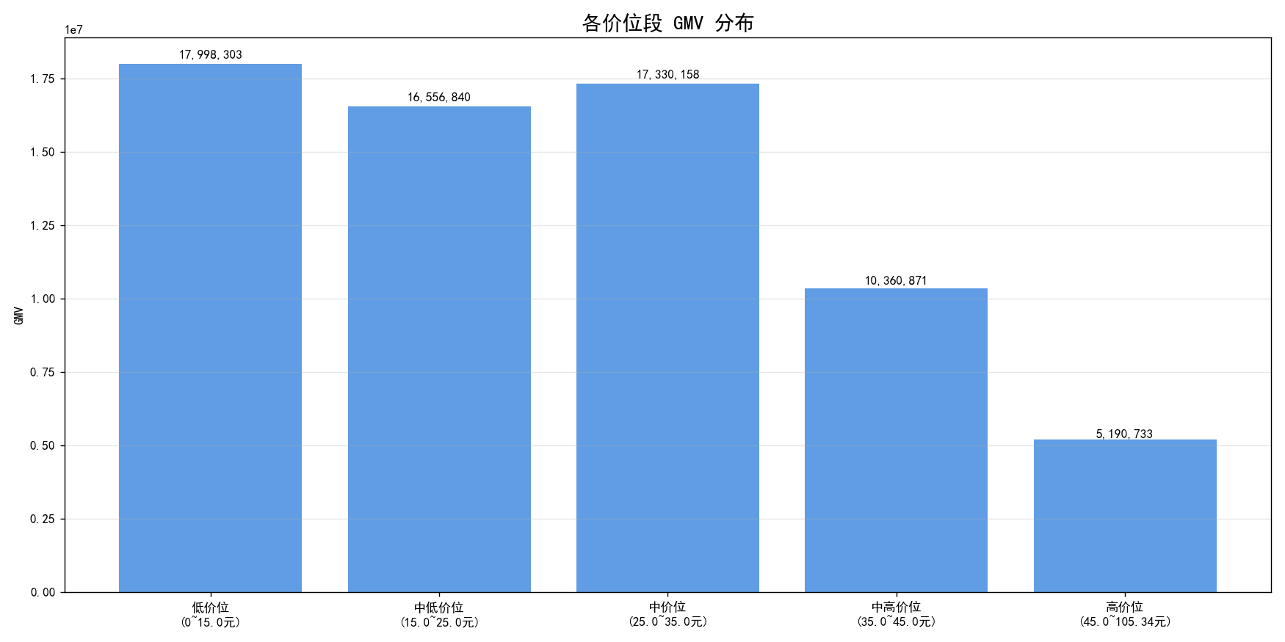
📊 最终 5 档位统计结果
==========================================================================================
价位段 | 价格区间 | ASIN数量 | 总GMV | 产品占比(%) | GMV占比(%)
低价位 | 0~15.0元 | 223 | 17998303 | 22.3 | 26.7
中低价位 | 15.0~25.0元 | 249 | 16556840 | 24.9 | 24.6
中价位 | 25.0~35.0元 | 314 | 17330158 | 31.4 | 25.7
中高价位 | 35.0~45.0元 | 134 | 10360871 | 13.4 | 15.4
高价位 | 45.0~105.34元 | 80 | 5190733 | 8 | 7.7

================================================================================
📊 | 2024→2025 | 各价位段价格变化分析
================================================================================
价位段 | 价格区间 | 上涨 | 下跌 | 不变 | 合计 | 上涨占比(%) | 下跌占比(%) | 不变占比(%)
低价位 | 0~15.0元 | 3 | 94 | 0 | 97 | 3.1 | 96.9 | 0
中低价位 | 15.0~25.0元 | 54 | 91 | 3 | 148 | 36.5 | 61.5 | 2
中价位 | 25.0~35.0元 | 102 | 66 | 3 | 171 | 59.6 | 38.6 | 1.8
中高价位 | 35.0~45.0元 | 56 | 17 | 0 | 73 | 76.7 | 23.3 | 0
高价位 | 45.0~105.34元 | 18 | 17 | 1 | 36 | 50 | 47.2 | 2.8

2.15 Bodysuits

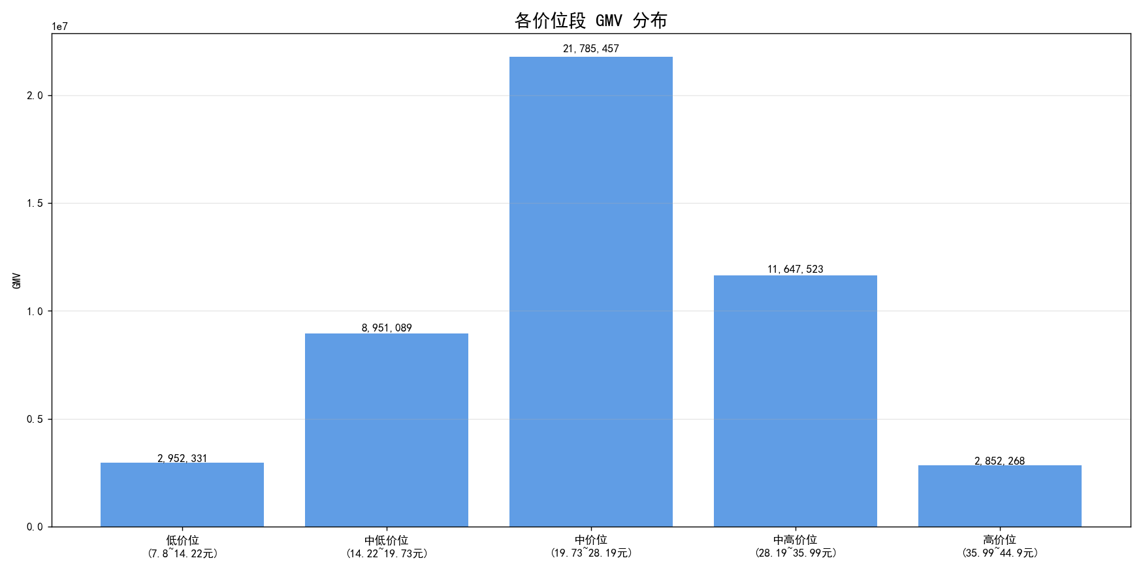
中价位(20-28元)占45%主导，中高价位上涨72%，适合发展中高端
📊 最终 5 档位统计结果
==========================================================================================
价位段 | 价格区间 | ASIN数量 | 总GMV | 产品占比(%) | GMV占比(%)
低价位 | 7.8~14.22元 | 51 | 2952331 | 5.1 | 6.1
中低价位 | 14.22~19.73元 | 224 | 8951089 | 22.4 | 18.6
中价位 | 19.73~28.19元 | 450 | 21785457 | 45 | 45.2
中高价位 | 28.19~35.99元 | 225 | 11647523 | 22.5 | 24.2
高价位 | 35.99~44.9元 | 50 | 2852268 | 5 | 5.9

================================================================================
📊 | 2024→2025 | 各价位段价格变化分析
================================================================================
价位段 | 价格区间 | 上涨 | 下跌 | 不变 | 合计 | 上涨占比(%) | 下跌占比(%) | 不变占比(%)
低价位 | 7.8~14.22元 | 5 | 2 | 0 | 7 | 71.4 | 28.6 | 0
中低价位 | 14.22~19.73元 | 11 | 90 | 0 | 101 | 10.9 | 89.1 | 0
中价位 | 19.73~28.19元 | 96 | 134 | 1 | 231 | 41.6 | 58 | 0.4
中高价位 | 28.19~35.99元 | 87 | 34 | 0 | 121 | 71.9 | 28.1 | 0
高价位 | 35.99~44.9元 | 16 | 10 | 1 | 27 | 59.3 | 37 | 3.7

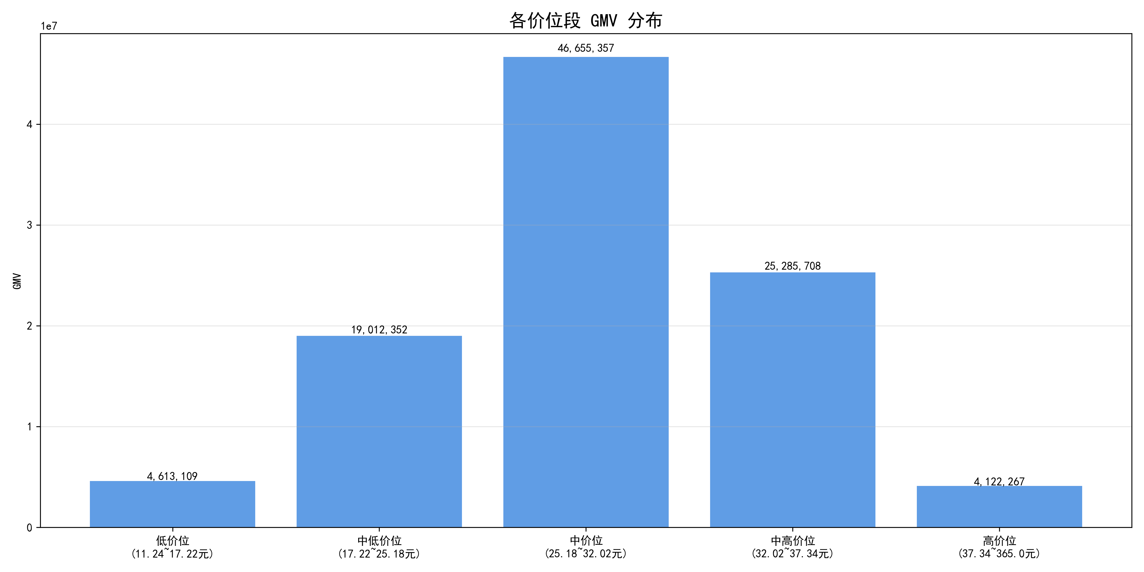
2.16 shorts
中价位(25-32元)占47%主导，中高价位上涨86%，高价位上涨91%但份额小

📊 最终 5 档位统计结果
==========================================================================================
价位段 | 价格区间 | ASIN数量 | 总GMV | 产品占比(%) | GMV占比(%)
低价位 | 11.24~17.22元 | 52 | 4613109 | 5.2 | 4.6
中低价位 | 17.22~25.18元 | 224 | 19012352 | 22.4 | 19.1
中价位 | 25.18~32.02元 | 450 | 46655357 | 45 | 46.8
中高价位 | 32.02~37.34元 | 224 | 25285708 | 22.4 | 25.4
高价位 | 37.34~365.0元 | 50 | 4122267 | 5 | 4.1

================================================================================
📊 | 2024→2025 | 各价位段价格变化分析
================================================================================
价位段 | 价格区间 | 上涨 | 下跌 | 不变 | 合计 | 上涨占比(%) | 下跌占比(%) | 不变占比(%)
低价位 | 11.24~17.22元 | 1 | 32 | 0 | 33 | 3 | 97 | 0
中低价位 | 17.22~25.18元 | 21 | 107 | 0 | 128 | 16.4 | 83.6 | 0
中价位 | 25.18~32.02元 | 93 | 108 | 6 | 207 | 44.9 | 52.2 | 2.9
中高价位 | 32.02~37.34元 | 87 | 14 | 0 | 101 | 86.1 | 13.9 | 0
高价位 | 37.34~365.0元 | 21 | 2 | 0 | 23 | 91.3 | 8.7 | 0

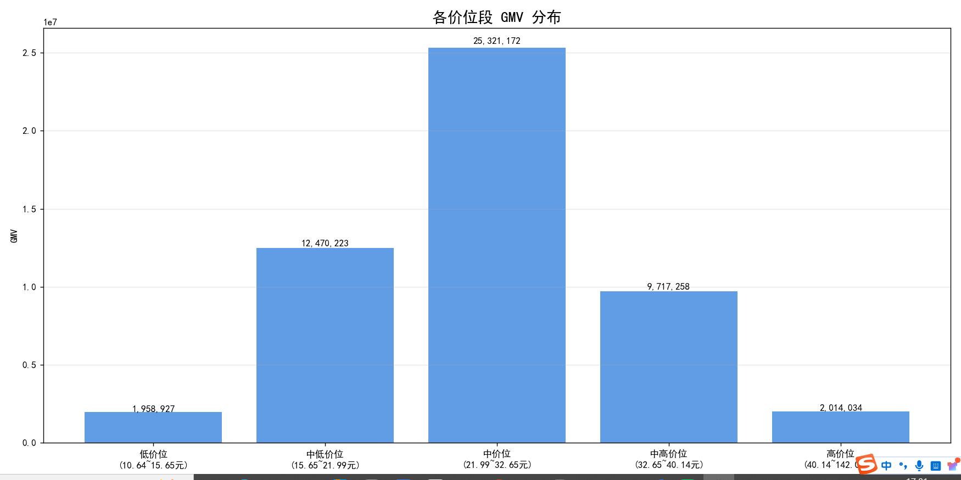
2.17 skirts
与Suiting数据相似，中价位占49%，高端上涨86%但份额仅4%
📊 最终 5 档位统计结果
==========================================================================================
价位段 | 价格区间 | ASIN数量 | 总GMV | 产品占比(%) | GMV占比(%)
低价位 | 10.64~15.65元 | 51 | 1958927 | 5.1 | 3.8
中低价位 | 15.65~21.99元 | 224 | 12470223 | 22.4 | 24.2
中价位 | 21.99~32.65元 | 450 | 25321172 | 45 | 49.2
中高价位 | 32.65~40.14元 | 226 | 9717258 | 22.6 | 18.9
高价位 | 40.14~142.06元 | 49 | 2014034 | 4.9 | 3.9

================================================================================
📊 | 2024→2025 | 各价位段价格变化分析
================================================================================
价位段 | 价格区间 | 上涨 | 下跌 | 不变 | 合计 | 上涨占比(%) | 下跌占比(%) | 不变占比(%)
低价位 | 10.64~15.65元 | 5 | 29 | 0 | 34 | 14.7 | 85.3 | 0
中低价位 | 15.65~21.99元 | 38 | 89 | 2 | 129 | 29.5 | 69 | 1.6
中价位 | 21.99~32.65元 | 78 | 145 | 4 | 227 | 34.4 | 63.9 | 1.8
中高价位 | 32.65~40.14元 | 47 | 30 | 3 | 80 | 58.8 | 37.5 | 3.8
高价位 | 40.14~142.06元 | 18 | 3 | 0 | 21 | 85.7 | 14.3 | 0

2.18 总结
Dresses, jeans, jumpsuits进入第一优先类目， bodysuit, shorts,pants等为第二优先类目。
类目 | 主流价位-中($) | 高端价位（$) | 中高端+高端份额 % | 中高端+高端 GMV$/年 | 中高价位价格上涨占比% | 推荐指数 | TOP1产品参考
Dresses | 35-49 | 59.42~698.0元 | 26.70% | 907.80百万 | 78.8 | ★★★★★ | 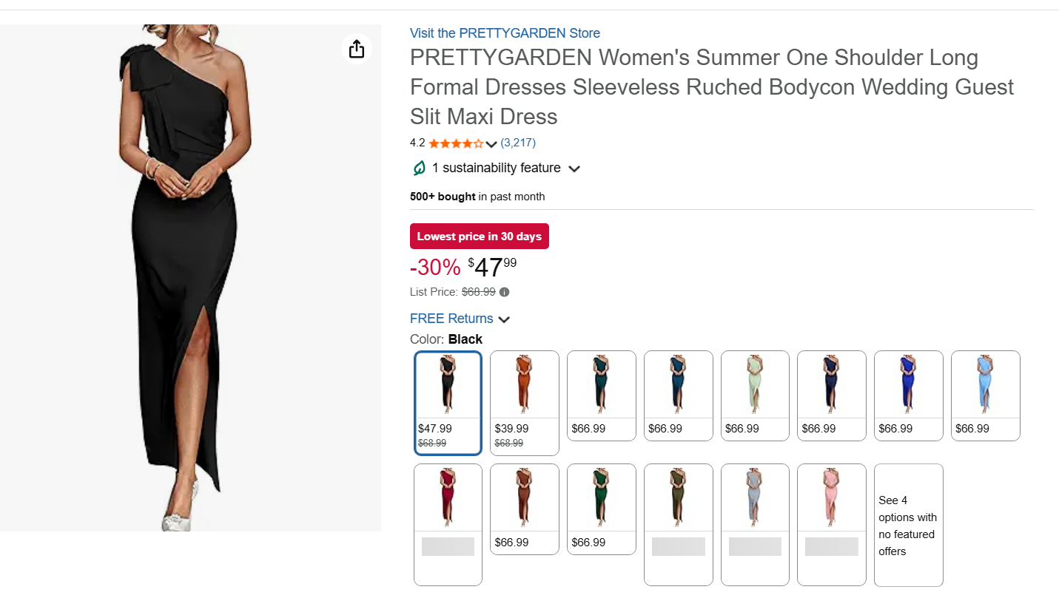
Jeans | 31-42 | 58.8~278.0元 | 27.10% | 253.33百万 | 58.3 | ★★★★ | 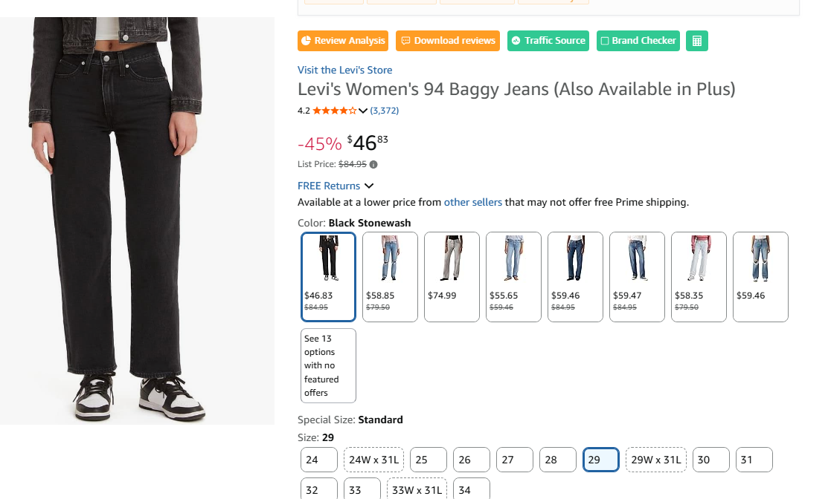
Pants | 26-33 | 39.79~51.38元 | 22.20% | 133.27百万 | 69 | ★★★ | 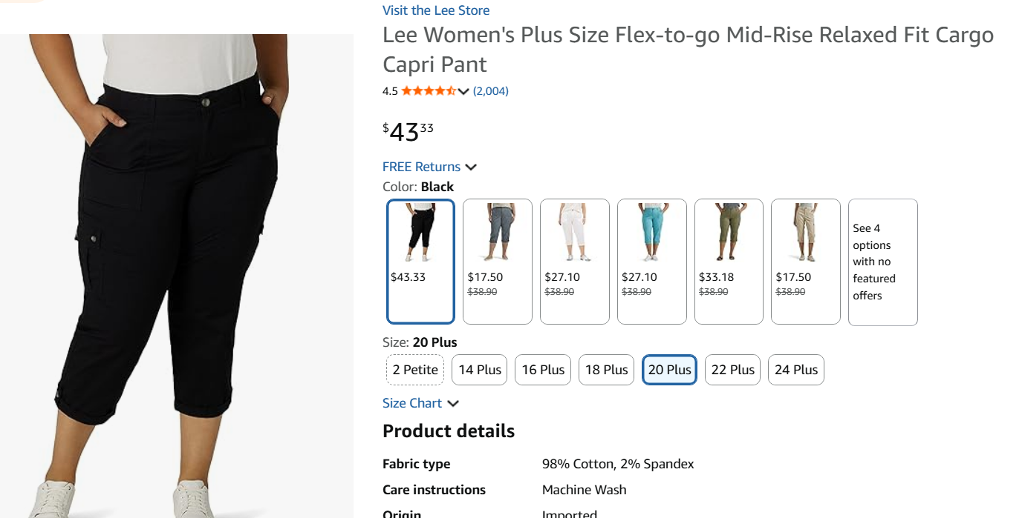
Jumpsuits, Rompers & Overalls | 29-40 | 58.32~147.66元 | 27.00% | 132.08百万 | 74.4 | ★★★★ | 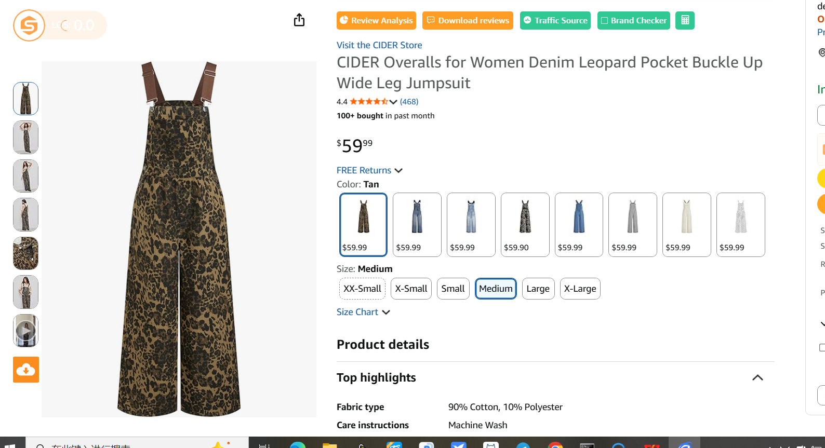
Shorts | 25-32 | 37.34~365.0元 | 29.50% | 83.57百万 | 86.1 | ★★★ | 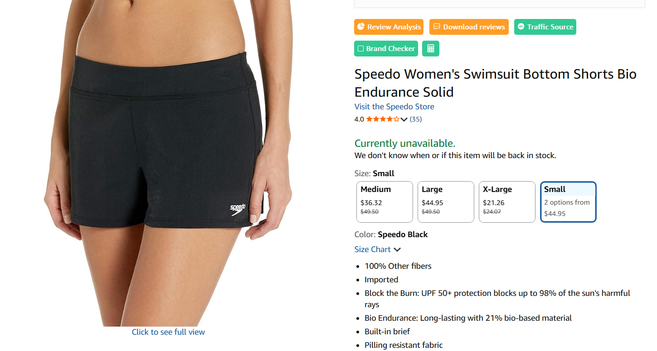
Suiting & Blazers | 22-33 | 40.14~142.06元 | 22.80% | 47.36百万 | 58.8 | ★★★ | 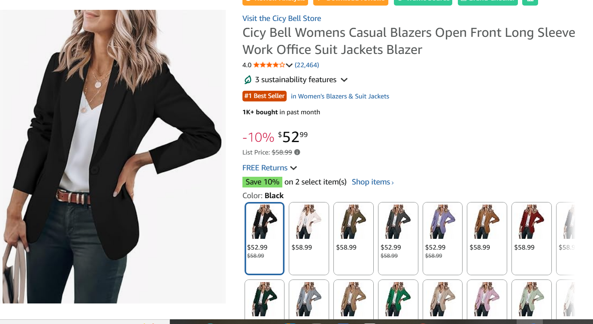
Leggings | 25-35 | 45.0~105.34元 | 23.10% | 29.82百万 | 76.7 | ★★★ | 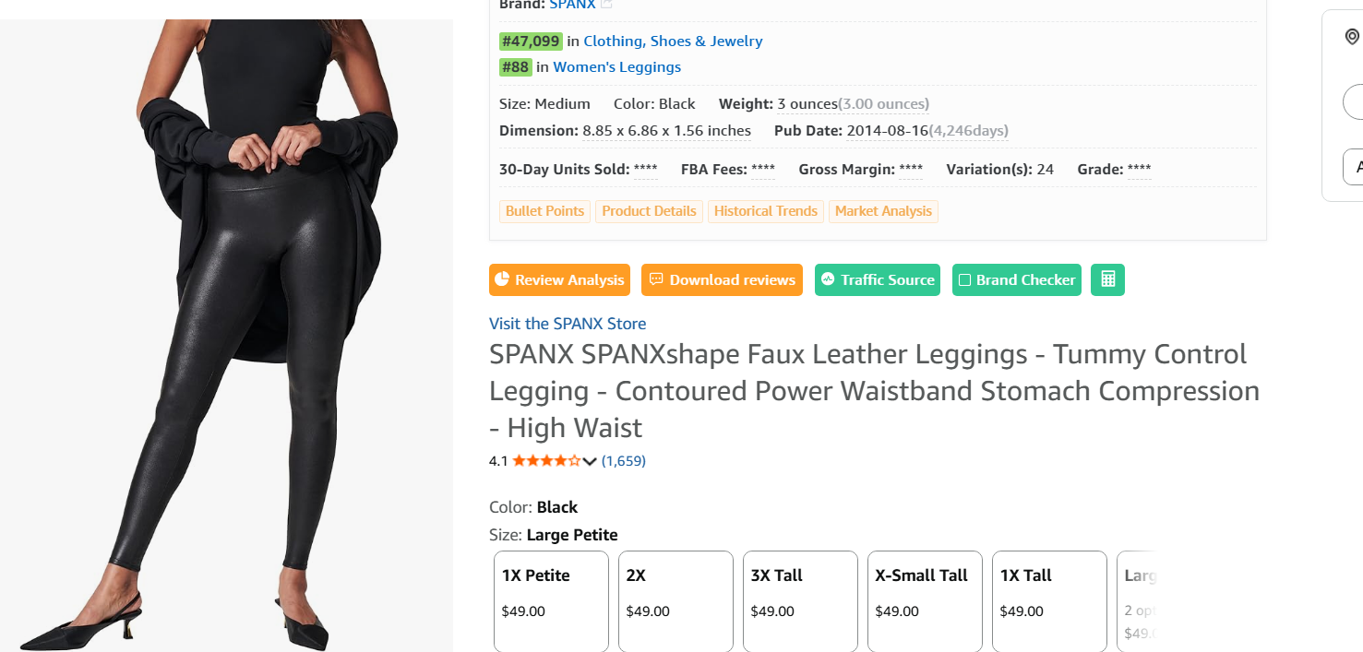
Bodysuits | 20-28 | 35.99~44.9元 | 30.10% | 29.17百万 | 71.9 | ★★★ | 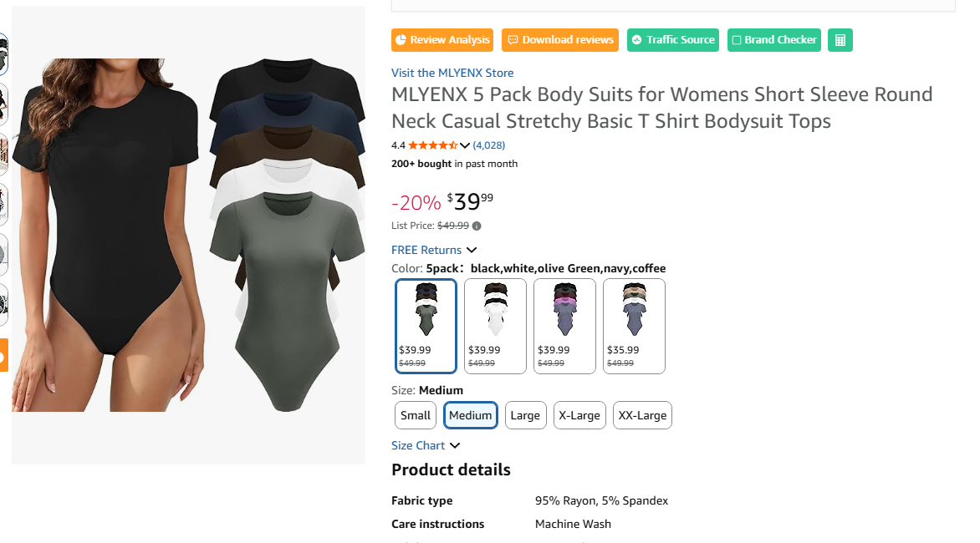
skirts | 22-33 | 40.14~142.06元 | 23% | 33.51百万 | 58.8 | ★★★

3、 高价主要卖家和爆款
bodysuit,jeans高价市场头部5卖家垄断，进入风险大。
 |  |  |  |  |  |  | * 重点品类，竞争情况，产品特点
高价dress2025 | TOP5品牌总占比：41.22%
Brand | 高价REVENUE | 平均售价 | REVENUE占比(%) | 最高REVENUE_ASIN | 该ASIN_REVENUE
KUTUMAI | $7,591,058 | $59 | 10.54 | B0D8BBVFYT | $58,948
Popilush | $6,897,331 | $102 | 9.58 | B0D8PK4T1S | $167,509
PRETTYGARDEN | $6,766,405 | $60 | 9.4 | B09YTWFM64 | $93,347
MEROKEETY | $4,572,914 | $58 | 6.35 | B0BHWK7TLD | $67,765
Pinup Fashion | $3,853,232 | $64 | 5.35 | B0DMMY3W8X | $36,582
🔥 TOP5 品牌营收总占比 = 41.22 %

高价jeans2025 | TOP5品牌总占比：84.02%-高垄断
Brand | 高价REVENUE | 平均售价 | REVENUE占比(%) | 最高REVENUE_ASIN | 该ASIN_REVENUE
Levi's | 36271503 | 59.97 | 61.23 | B0BZH1CW8Q | 404826
Judy Blue | 5342642 | 62.82 | 9.02 | B0CKKNWRLR | 94091
Democracy | 4255507 | 51.69 | 7.18 | B07Q4JF88H | 227815
Lucky Brand | 1973591 | 53.19 | 3.33 | B07FZBZVTY | 95592
ARIAT | 1929081 | 76.63 | 3.26 | B07TLP1R6X | 126022
🔥 TOP5品牌总营收占比：84.02%

高价连体裤2025 | TOP5品牌总占比：61.08%
Brand | 高价REVENUE | 平均售价 | REVENUE占比(%) | 最高REVENUE_ASIN | 该ASIN_REVENUE
Carhartt | $5,661,782 | $95 | 27.99 | B07S7Z5LY7 | $81,623
Dickies | $2,070,816 | $58 | 10.24 | B07JGJB4HG | $28,571
Levi's | $1,818,837 | $70 | 8.99 | B0DJV2319P | $51,988
Kaei&Shi | $1,774,421 | $60 | 8.77 | B0CLNN38H1 | $31,434
Eleter | $1,028,815 | $59 | 5.09 | B0BX5H7TG1 | $32,031
🔥 TOP5 品牌营收总占比 = 61.08 %

高价blazer2025 | TOP5品牌总占比：56.34%
Brand | 高价REVENUE | 平均售价 | REVENUE占比(%) | 最高REVENUE_ASIN | 该ASIN_REVENUE
Cicy Bell | $12,744,622 | $54 | 21.15 | B07WD8YZ2Q | $144,044
ELLEVEN | $6,271,080 | $45 | 10.41 | B0DBZCY1W2 | $50,375
PRETTYGARDEN | $5,890,101 | $50 | 9.78 | B0CNSPC24W | $45,001
luvamia | $5,350,168 | $56 | 8.88 | B0D86WQNY3 | $52,642
KIRUNDO | $3,684,768 | $50 | 6.12 | B0CJ595QRY | $35,500
🔥 TOP5 品牌营收总占比 = 56.34 %

高价leggings2025 | TOP5品牌总占比：59.9%
Brand | 高价REVENUE | 平均售价 | REVENUE占比(%) | 最高REVENUE_ASIN | 该ASIN_REVENUE
SPANX | 1970949 | 56.56 | 23.39 | B00K1YH8SC | 214720
Ginasy | 1521097 | 57.43 | 18.06 | B07J9XWS2J | 140944
HUE | 603388 | 44 | 7.16 | B07RSLFRYY | 55784
Lover Premium | 556076 | 49.73 | 6.6 | B0DP6MX59D | 134581
Rock & Republic | 394859 | 47.12 | 4.69 | B084J25VVN | 19976
🔥 TOP5品牌总营收占比：59.9%

高价bodysuit2025 | TOP5品牌总占比：83.92% 高垄断
Brand | 高价REVENUE | 平均售价 | REVENUE占比(%) | 最高REVENUE_ASIN | 该ASIN_REVENUE
MLYENX | $1,127,136 | $41 | 45.12 | B0C4F9LKCN | $30,552
CE' CERDR | $635,632 | $37 | 25.44 | B0CHBN6V9S | $26,513
Littleforbig | $134,229 | $41 | 5.37 | B08BHZBMPQ | $1,747
Sundwudu | $115,204 | $31 | 4.61 | B0DB53SYHF | $14,441
BALENNZ | $84,479 | $37 | 3.38 | B0CK29QR3W | $8,580
🔥 TOP5 品牌营收总占比 = 83.92 %

高价裤子2025 | TOP5品牌总占比：61.97%
Brand | 高价REVENUE | 平均售价 | REVENUE占比(%) | 最高REVENUE_ASIN | 该ASIN_REVENUE
Flamingals | $3,958,997 | $49 | 16 | B0FFT7X82T | $30,280
Lee | $3,666,095 | $29 | 14.82 | B09P4B5B3H | $49,548
Tapata | $3,462,855 | $40 | 14 | B08DTYQ5GZ | $18,715
FUNYYZO | $2,861,641 | $38 | 11.57 | B0BCYXJTBP | $23,571
Conceited | $1,380,211 | $49 | 5.58 | B08GSV75XD | $28,527

高价shorts2025 | TOP5品牌总占比：100.0%-高垄断
Brand | 高价REVENUE | 平均售价 | REVENUE占比(%) | 最高REVENUE_ASIN | 该ASIN_REVENUE
Speedo | $6,079 | $43 | 46.22 | B0824FK14K | $1,371
Terry | $5,789 | $134 | 44.02 | B00I7Y4YV2 | $2,878
prAna | $1,205 | $43 | 9.16 | B092JMQN2M | $879
BALEAF | $79 | $40 | 0.6 | B0F7L4W3PX | $79
🔥 TOP5 品牌营收总占比 = 100.0 %

4、高端的爆款产品分析
品牌的爆品， 面料、价格等特色
高价dress2025 | TOP5 ASIN总占比：4.06%
Asin | Brand | 总REVENUE | 平均售价 | REVENUE占比(%) | 商品截图 | 面料 | Customer Says摘要 | ✅ 优点 | ⚠️ 缺点 | 🎯 进攻建议
B09YTWFM64 | PRETTYGARDEN | $726,735 | $59 | 1.01 | 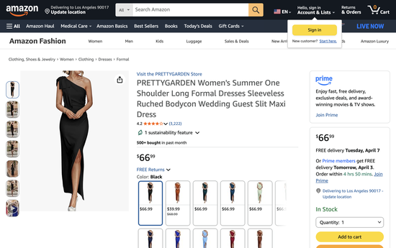 | 95% Polyester, 5% Spandex | 消费者认为这款连衣裙非常修身显瘦，完美贴合身材曲线，外观优雅，被称赞为完美的小黑裙。面料柔软有弹性，有人提到弹性足以适应孕期。消费者喜欢多种颜色选择，尤其是雾蓝色。尺码方面部分人觉得标准，另一些人反映尺码表不够准确。 | ✅ 消费者认为这条裙子极其修身显曲线，能完美贴合身材，面料和做工都很好 ✅ fit: 405/479好评(85%) ✅ fit: 405/479好评(85%) ✅ 消费者喜爱how 连衣裙 合身度s, noting that it hugs all the right places and is 修身显瘦 for ma ✅ appearance: 340/354好评(96%) | ⚠️ 尺码方面争议较大——部分消费者认为尺码准确，但也有人反映尺码表不太准 ⚠️ sizing: 52/106负面(49%) | 尺码问题明显→赛维可强化精准尺码指南+灵活退换 对标舒适度→赛维需确保同等或更好的触感体验 显瘦/修身是核心卖点→赛维listing重点展示身材效果
B0D8PK4T1S | Popilush | $675,725 | $120 | 0.94 | 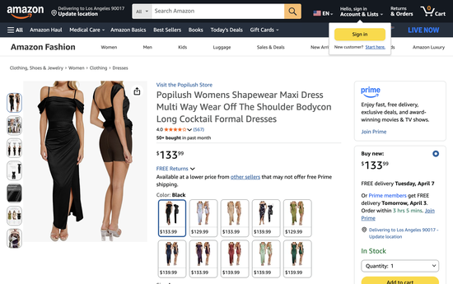 | 80% Nylon, 20% Spandex | 消费者认为这款连衣裙非常适合参加婚礼，内置塑身功能，舒适且面料柔软。合身度和尺码褒贬不一——部分人觉得完美合身、尺码标准，另一些人觉得穿脱困难且偏小。面料质量也有分歧，有人觉得不错，有人觉得薄，性价比评价也不一致。 | ✅ 消费者认为这条裙子非常适合参加婚礼，自带塑身效果，舒适且面料柔软 ✅ appearance: 123/135好评(91%) ✅ appearance: 123/135好评(91%) ✅ shape wear: 40/47好评(85%) ✅ comfort: 32/36好评(89%) | ⚠️ 版型评价分化——部分人觉得尺码准确穿着舒适，但也有人觉得偏紧难穿、尺码偏小。面料薄厚争议大，性价比看法不一 ⚠️ others say it's thin, and opinions on value for money are divided between those who find it worth th ⚠️ fit: 40/128负面(31%) ⚠️ material: 23/53负面(43%) ⚠️ fabric: 11/34负面(32%) | 尺码问题明显→赛维可强化精准尺码指南+灵活退换 面料质感被吐槽→赛维主打高质感面料差异化 对标舒适度→赛维需确保同等或更好的触感体验
B0DMZC6ZB7 | EYWOL | $539,802 | $73 | 0.75 | 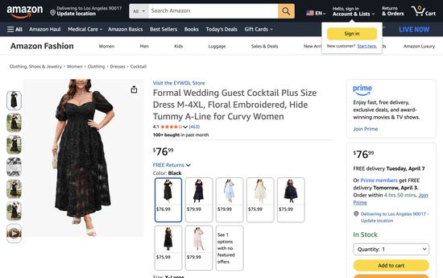 | 100% Polyester | 消费者认为这款连衣裙漂亮，非常适合娇小身材，也有人提到适合微胖女性。尺码标准，有弹性，质量感觉不错。不过面料舒适度和质量褒贬不一——部分人觉得舒适，另一些人觉得略有不适；领口设计也评价不一。 | ✅ 消费者认为这条裙子非常漂亮，特别适合娇小身材，穿上非常修身显瘦 ✅ appearance: 95/100好评(95%) ✅ appearance: 95/100好评(95%) ✅ fit: 63/89好评(71%) ✅ quality: 39/47好评(83%) | ⚠️ 面料舒适度和质量评价两极分化——部分人觉得舒适，也有人觉得穿着不适。面料质感有人喜欢有人觉得粗糙，领口设计也有争议 ⚠️ some find it 舒适, others say it's slightly un舒适, and ⚠️ some like the 面料, others find it harsh. The neckline also gets 评价不一 ⚠️ fabric comfort: 30/61负面(49%) ⚠️ fabric quality: 8/23负面(35%) | 面料质感被吐槽→赛维主打高质感面料差异化 显瘦/修身是核心卖点→赛维listing重点展示身材效果
B0DMZ5MFWK | EYWOL | $495,619 | $73 | 0.69 | 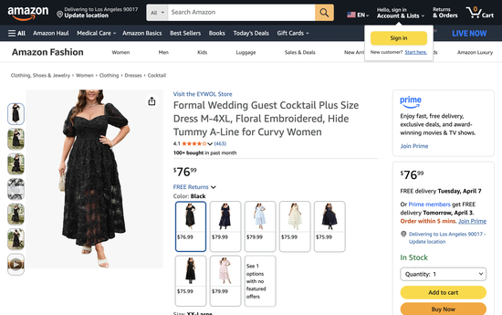 | 100% Polyester |  | ✅ 消费者认为这条裙子非常漂亮，特别适合娇小身材，穿上非常修身显瘦 ✅ appearance: 95/100好评(95%) ✅ appearance: 95/100好评(95%) ✅ fit: 63/89好评(71%) ✅ quality: 39/47好评(83%) | ⚠️ 面料舒适度和质量评价两极分化——部分人觉得舒适，也有人觉得穿着不适。面料质感有人喜欢有人觉得粗糙，领口设计也有争议 ⚠️ some find it 舒适, others say it's slightly un舒适, and ⚠️ some like the 面料, others find it harsh. The neckline also gets 评价不一 ⚠️ fabric comfort: 30/61负面(49%) ⚠️ fabric quality: 8/23负面(35%) | 面料质感被吐槽→赛维主打高质感面料差异化 显瘦/修身是核心卖点→赛维listing重点展示身材效果
B0C53BN4V8 | ZZV | $485,571 | $62 | 0.67 | 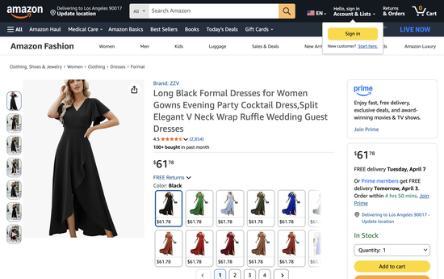 | 95% Polyester, 5% Spandex | 消费者认为这款连衣裙修身显瘦，有人说完美贴合身材曲线，做工精良不显廉价。在外观、舒适度和百搭性方面获得好评，适合婚礼、鸡尾酒会、半正式场合等多种场合。面料厚实柔软，颜色选择丰富，有人提到搭配腮红色高跟鞋效果很好。 | ✅ 消费者认为这条裙子非常修身，能完美贴合身材曲线，面料质量出色 ✅ fit: 583/619好评(94%) ✅ fit: 583/619好评(94%) ✅ 消费者认为连衣裙 修身显瘦, with one mentioning it hugs all the right places and another no ✅ quality: 361/378好评(96%) | —无明显负面 | 对标舒适度→赛维需确保同等或更好的触感体验 显瘦/修身是核心卖点→赛维listing重点展示身材效果
🔥 TOP5 ASIN总营收占比：4.06% |  |  |  |  | #N/A

高价Jeans2025 | TOP5 ASIN总占比：2.98% |  |  |  |  | #N/A
Asin | Brand | 总REVENUE | 平均售价 | REVENUE占比(%) | 商品截图 | 面料 | Customer Says摘要 | ✅ 优点 | ⚠️ 缺点 | 🎯 进攻建议
B0BZH1CW8Q | Levi's | $404,826 | $93 | 0.68 | 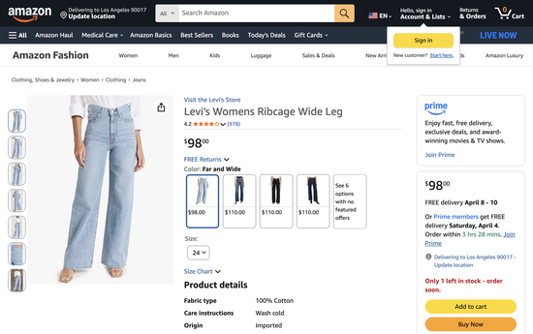 | 100% Cotton | 消费者认为这款牛仔裤质量优秀、穿着舒适，风格可爱且越穿越好看。合身度和尺码褒贬不一——部分人觉得修身显瘦，另一些人反映腰围偏大；部分人觉得尺码标准，另一些人反映尺码不一致。长度大多数人满意，但有人希望再长一寸。弹力评价不一，性价比也分两派。 | ✅ 消费者认为这条牛仔裤质量出色且穿着舒适，款式可爱，实物比图片更好看 ✅ quality: 112/120好评(93%) ✅ quality: 112/120好评(93%) ✅ style: 96/102好评(94%) ✅ comfort: 40/50好评(80%) | ⚠️ 版型评价分化——部分人觉得非常修身，但也有人反映腰围偏大。尺码一致性不稳定，价格偏高 ⚠️ some say they're 尺码标准, others mention inconsistent 尺码. The 长度 is perfect for many, t ⚠️ others consider them pricey ⚠️ fit: 97/259负面(37%) ⚠️ length: 51/105负面(49%) | 尺码问题明显→赛维可强化精准尺码指南+灵活退换 裤长/袖长争议大→赛维可推多长度选项(regular/petite/tall) 对标舒适度→赛维需确保同等或更好的触感体验
B09N61464Q | Levi's | $380,194 | $43 | 0.64 | 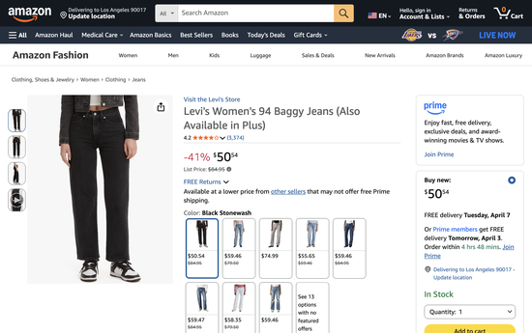 | 100% Cotton | 消费者认为这款牛仔裤质量优秀，外观好看，尤其喜欢“男友风”版型和颜色。穿着舒适，有人说穿着不会胃不舒服。尺码、长度和弹力褒贬不一——部分人觉得尺码标准，另一些人觉得偏大；长度有人满意有人嫌短。耐久性也不一致，有人说能穿很多年，有人反映洗后褪色。 | ✅ 消费者认为这条牛仔裤质量很好，外观尤其出色，颜色深邃好看 ✅ quality: 229/249好评(92%) ✅ quality: 229/249好评(92%) ✅ appearance: 192/207好评(93%) ✅ comfort: 139/155好评(90%) | ⚠️ 尺码评价分化——部分人觉得准确，但也有人反映偏大。长度争议大，耐久性一般，有人反映洗后褪色 ⚠️ some like the 长度, others find them 太短. The 耐用性 is also mixed, with some saying the ⚠️ others report fading after washing ⚠️ fit: 217/619负面(35%) ⚠️ sizing: 98/168负面(58%) | 尺码问题明显→赛维可强化精准尺码指南+灵活退换 裤长/袖长争议大→赛维可推多长度选项(regular/petite/tall) 颜色/褪色问题→赛维强调色牢度+实物色彩准确 对标舒适度→赛维需确保同等或更好的触感体验
B0BZH1KLJ5 | Levi's | $331,404 | $92 | 0.56 | 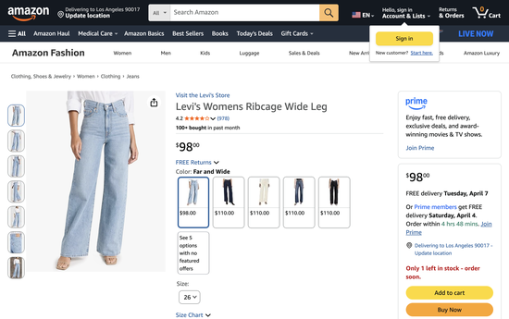 | 100% Cotton
B0DJWPMZZJ | Levi's | $329,311 | $58 | 0.56 | 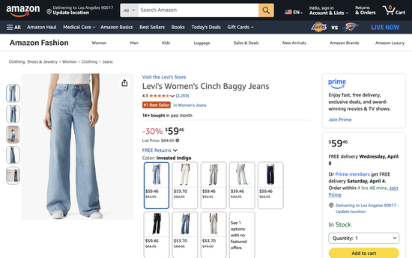 | 100% Cotton | 消费者很喜欢这款牛仔裤的修身效果，尤其适合微胖女性，质量优秀适合日常穿着。舒适度极高，有人提到穿着它在欧洲旅行非常舒服。收腰设计获得好评。长度和尺码褒贬不一——有人觉得长度合适，有人嫌短；尺码部分人觉得准确，部分人觉得偏大。面料厚度也有分歧。 | ✅ 消费者非常喜欢这条牛仔裤的修身效果，特别适合梨形/曲线身材穿着 ✅ fit: 306/402好评(76%) ✅ fit: 306/402好评(76%) ✅ quality: 167/191好评(87%) ✅ comfort: 158/171好评(92%) | ⚠️ 长度评价分化——部分人觉得合适，但也有人认为这种款式偏短。尺码偏大，面料厚度评价不一 ⚠️ some find the 尺码 accurate, others find it large. The 面料 thickness is also mixed, with custom ⚠️ 消费者认为the pants 舒适 and 修身显瘦, 尤其 noting they are perfect for curvy ⚠️ length: 89/145负面(61%) ⚠️ sizing: 43/97负面(44%) | 尺码问题明显→赛维可强化精准尺码指南+灵活退换 面料质感被吐槽→赛维主打高质感面料差异化 裤长/袖长争议大→赛维可推多长度选项(regular/petite/tall) 对标舒适度→赛维需确保同等或更好的触感体验
B0C5YP9YM7 | Levi's | $321,793 | $51 | 0.54 | 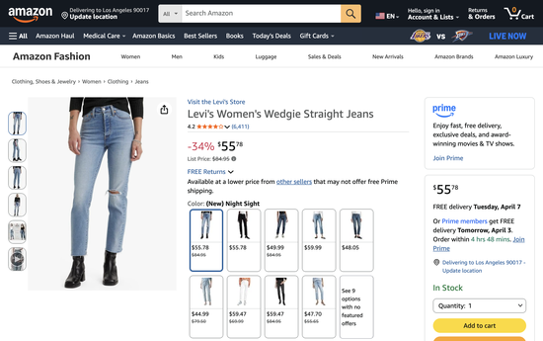 | 84% Cotton, 15% Polyester, 1% Elastane | 消费者认为这款牛仔裤质量和风格超越大多数新牛仔裤，经典中蓝色多次洗涤不褪色。穿着舒适，有人喜欢裤脚的微喇设计。合身度和尺码褒贬不一——部分人觉得修身，另一些人反映尺码问题；弹力也有争议。长度评价不一，有人觉得完美，有人嫌短。 | ✅ 消费者认为这条牛仔裤的质量和款式优于大多数新款牛仔裤，经典中腰设计 ✅ quality: 305/336好评(91%) ✅ quality: 305/336好评(91%) ✅ appearance: 243/275好评(88%) ✅ comfort: 196/216好评(91%) | ⚠️ 版型评价分化——部分人觉得修身好看，但也有人反映尺码不准。弹力和长度也有争议 ⚠️ some appreciate the right amount of stretch, others note little to no stretch. The 长度 is also mi ⚠️ others say they're 太短 ⚠️ fit: 294/942负面(31%) ⚠️ stretchiness: 84/242负面(35%) | 尺码问题明显→赛维可强化精准尺码指南+灵活退换 裤长/袖长争议大→赛维可推多长度选项(regular/petite/tall) 对标舒适度→赛维需确保同等或更好的触感体验
🔥 TOP5 ASIN总营收占比：2.98% |  |  |  |  | #N/A
 |  |  |  |  | 0 |  | 0 | 0 | 0 | 0
高价连体裤2025 | TOP5 ASIN总占比：6.7%
Asin | Brand | 总REVENUE | 平均售价 | REVENUE占比(%) | 商品截图 |  | Customer Says摘要 | ✅ 优点 | ⚠️ 缺点 | 🎯 进攻建议
B07S7Z5LY7 | Carhartt | $311,253 | $117 | 1.54 | 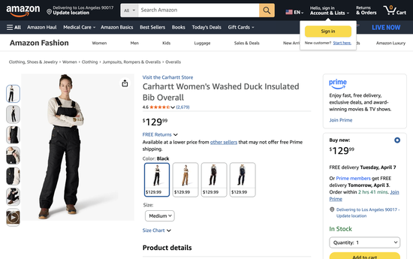 | 100% Cotton | 消费者认为这款工装裤在雪地中保暖效果好，耐穿，能穿好几年。寒冷天气穿着舒适，穿脱方便，内部空间充足可以加层。合身度褒贬不一，部分人觉得完美，部分人觉得偏大，但消费者认为物有所值。 | ✅ 消费者认为这款连体雪服在雪天非常保暖，耐用性强，穿了多年依然完好 ✅ warmth: 168/174好评(97%) ✅ warmth: 168/174好评(97%) ✅ 消费者认为工装裤 very warm, 尤其 in snow and cold weather conditions, with one ✅ quality: 102/113好评(90%) | ⚠️ 版型评价分化——部分人觉得完美，但也有人反映偏大。消费者认为性价比合理 ⚠️ others say they're 太大, customers consider them worth the price ⚠️ fit: 77/256负面(30%) | 对标舒适度→赛维需确保同等或更好的触感体验
B0DHZVVGNW | CIDER | $282,688 | $58 | 1.4 | 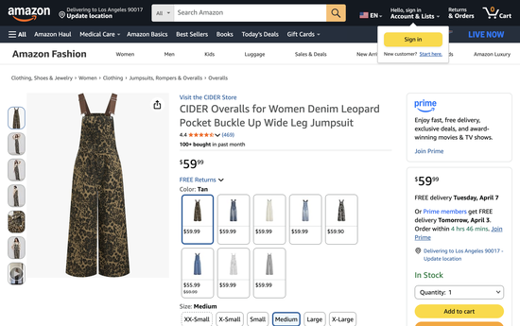 | 90% Cotton, 10% Polyester | 消费者很喜欢这款工装裤的外观，有人赞其色彩搭配和豹纹图案完美。合身度舒适修身，有人提到适合宽臀型。面料柔软厚实，适合寒冷天气。尺码褒贬不一——部分人觉得标准，部分人觉得偏短。 | ✅ 消费者非常喜欢这款连体服的外观，配色精美，豹纹图案完美 ✅ appearance: 112/116好评(97%) ✅ appearance: 112/116好评(97%) ✅ fit: 67/83好评(81%) ✅ quality: 53/58好评(91%) | ⚠️ 面料柔软厚实适合冬天，但尺码争议大——部分人觉得准确，也有人反映偏短 ⚠️ some find it 尺码标准, others say it's 太短 ⚠️ sizing: 35/68负面(51%) | 尺码问题明显→赛维可强化精准尺码指南+灵活退换 裤长/袖长争议大→赛维可推多长度选项(regular/petite/tall) 对标舒适度→赛维需确保同等或更好的触感体验 显瘦/修身是核心卖点→赛维listing重点展示身材效果
B0DHZVPSZY | CIDER | $259,019 | $59 | 1.28 |  | 90% Cotton, 10% Polyester | 消费者很喜欢这款工装裤的外观，有人赞其色彩搭配和豹纹图案完美。合身度舒适修身，有人提到适合宽臀型。面料柔软厚实，适合寒冷天气。尺码褒贬不一——部分人觉得标准，部分人觉得偏短。 | ✅ 消费者非常喜欢这款连体服的外观，配色精美，豹纹图案完美 ✅ appearance: 112/116好评(97%) ✅ appearance: 112/116好评(97%) ✅ fit: 67/83好评(81%) ✅ quality: 53/58好评(91%) | ⚠️ 面料柔软厚实适合冬天，但尺码争议大——部分人觉得准确，也有人反映偏短 ⚠️ some find it 尺码标准, others say it's 太短 ⚠️ sizing: 35/68负面(51%) | 尺码问题明显→赛维可强化精准尺码指南+灵活退换 裤长/袖长争议大→赛维可推多长度选项(regular/petite/tall) 对标舒适度→赛维需确保同等或更好的触感体验 显瘦/修身是核心卖点→赛维listing重点展示身材效果
B07S5GXKF3 | Carhartt | $254,839 | $122 | 1.26 | 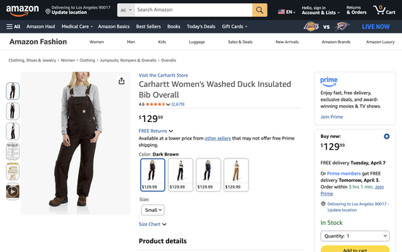 | 100% Cotton | 消费者认为这款工装裤在雪地中保暖效果好，耐穿，能穿好几年。寒冷天气穿着舒适，穿脱方便，内部空间充足可以加层。合身度褒贬不一，部分人觉得完美，部分人觉得偏大，但消费者认为物有所值。 | ✅ 消费者认为这款连体雪服在雪天非常保暖，耐用性强，穿了多年依然完好 ✅ warmth: 168/174好评(97%) ✅ warmth: 168/174好评(97%) ✅ 消费者认为工装裤 very warm, 尤其 in snow and cold weather conditions, with one ✅ quality: 102/113好评(90%) | ⚠️ 版型评价分化——部分人觉得完美，但也有人反映偏大。消费者认为性价比合理 ⚠️ others say they're 太大, customers consider them worth the price ⚠️ fit: 77/256负面(30%) | 对标舒适度→赛维需确保同等或更好的触感体验
B07S5HZ8NJ | Carhartt | $247,546 | $118 | 1.22 |  | 100% Cotton | 消费者认为这款工装裤在雪地中保暖效果好，耐穿，能穿好几年。寒冷天气穿着舒适，穿脱方便，内部空间充足可以加层。合身度褒贬不一，部分人觉得完美，部分人觉得偏大，但消费者认为物有所值。 | ✅ 消费者认为这款连体雪服在雪天非常保暖，耐用性强，穿了多年依然完好 ✅ warmth: 168/174好评(97%) ✅ warmth: 168/174好评(97%) ✅ 消费者认为工装裤 very warm, 尤其 in snow and cold weather conditions, with one ✅ quality: 102/113好评(90%) | ⚠️ 版型评价分化——部分人觉得完美，但也有人反映偏大。消费者认为性价比合理 ⚠️ others say they're 太大, customers consider them worth the price ⚠️ fit: 77/256负面(30%) | 对标舒适度→赛维需确保同等或更好的触感体验
🔥 TOP5 ASIN总营收占比：6.7%

高价blazer2025 | TOP5 ASIN总占比：7.18% |  |  |  |  | #N/A
Asin | Brand | 总REVENUE | 平均售价 | REVENUE占比(%) | 商品截图 |  | Customer Says摘要 | ✅ 优点 | ⚠️ 缺点 | 🎯 进攻建议
B07WD8YZ2Q | Cicy Bell | $1,457,940 | $50 | 2.42 | 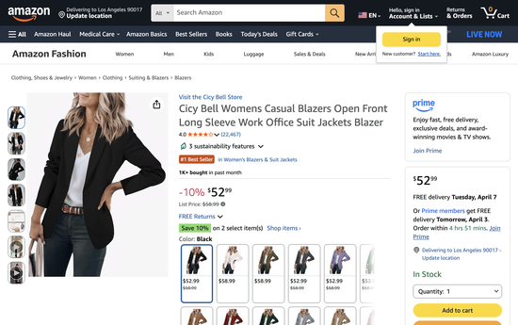 | Polyester & Spandex | 消费者认为这款西装外套是完美的工作外套，看起来优雅且设计精良，性价比高。颜色获得好评，有人形容是柔和温暖的腮红色调。不过合身度和尺码评价不一——部分人觉得修身显瘦，另一些人反馈腰围太小、整体偏小。面料质量也褒贬不一，有人赞面料好，有人觉得显廉价。另外，面料较薄且不太透气。 | ✅ 消费者认为这款西装外套是完美的通勤款，外观精致有设计感，性价比很高 ✅ quality: 782/941好评(83%) ✅ quality: 782/941好评(83%) ✅ appearance: 656/778好评(84%) ✅ color: 313/427好评(73%) | ⚠️ 颜色偏暖粉色调，版型和尺码评价两极分化——部分人觉得修身好看，但也有人反映腰围偏小、整体偏小。面料质感争议大，且容易起皱 ⚠️ , the 合身度 and 尺码 receive 评价不一 - ⚠️ some find it 修身显瘦, others report the waist being 太小 and 西装外套 running small. The m ⚠️ others find it cheap-looking. 另外，西装外套 tends to wrinkle easily ⚠️ fit: 489/1365负面(36%) | 尺码问题明显→赛维可强化精准尺码指南+灵活退换 面料质感被吐槽→赛维主打高质感面料差异化 对标舒适度→赛维需确保同等或更好的触感体验
B07WD9BS96 | Cicy Bell | $902,339 | $50 | 1.5 |  | Polyester & Spandex |  |  |  | 尺码问题明显→赛维可强化精准尺码指南+灵活退换 面料质感被吐槽→赛维主打高质感面料差异化 对标舒适度→赛维需确保同等或更好的触感体验
B07WD9DSQ8 | Cicy Bell | $668,650 | $52 | 1.11 |  | Polyester & Spandex |  |  |  | 尺码问题明显→赛维可强化精准尺码指南+灵活退换 面料质感被吐槽→赛维主打高质感面料差异化 对标舒适度→赛维需确保同等或更好的触感体验
B08DKL7KKY | Cicy Bell | $666,516 | $49 | 1.11 | 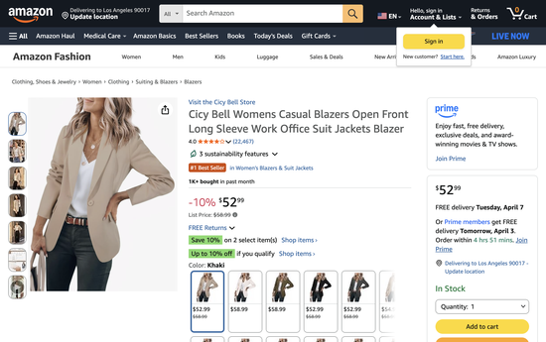 | Polyester & Spandex |  |  |  | 尺码问题明显→赛维可强化精准尺码指南+灵活退换 面料质感被吐槽→赛维主打高质感面料差异化 对标舒适度→赛维需确保同等或更好的触感体验
B07WD8TZLY | Cicy Bell | $624,509 | $52 | 1.04 |  | Polyester & Spandex |  |  |  | 尺码问题明显→赛维可强化精准尺码指南+灵活退换 面料质感被吐槽→赛维主打高质感面料差异化 对标舒适度→赛维需确保同等或更好的触感体验
🔥 TOP5 ASIN总营收占比：7.18%

 |  |  |  |  | 0 |  | 0 | 0 | 0 | 0
 |  |  |  |  | 0 |  | 0 | 0 | 0 | 0
高价shorts2025 | TOP5 ASIN总占比：99.4% |  |  |  |  | #N/A
Asin | Brand | 总REVENUE | 平均售价 | REVENUE占比(%) | 商品截图 | 面料 | Customer Says摘要 | ✅ 优点 | ⚠️ 缺点 | 🎯 进攻建议
B00I7Y4YV2 | Terry | $5,789 | $134 | 44.02 | 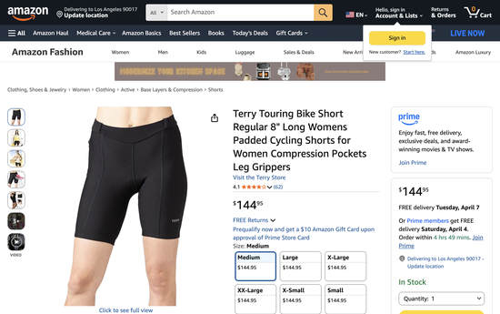 | Polyester Blend | 消费者认为这款骑行短裤全程穿着舒适，口袋可以放iPhone。面料质量获得好评，做工精良。 | ✅ 消费者认为这条骑行短裤全程穿着舒适，版型贴合，面料质量好 ✅ fit: 9/11好评(82%) ✅ fit: 9/11好评(82%) ✅ fabric quality: 9/10好评(90%) ✅ comfort: 6/8好评(75%) | ⚠️ 消费者对骑行裤版型满意，有人提到手机口袋设计实用 | 裤长/袖长争议大→赛维可推多长度选项(regular/petite/tall) 对标舒适度→赛维需确保同等或更好的触感体验
B0824FS8BQ | Speedo | $4,384 | $41 | 33.33 | 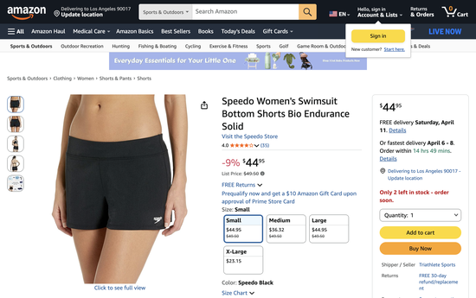 | Polyester | 无评论摘要 | — | —无明显负面 | 关注Speedo评论动态，寻找差异化切入点
B0824FK14K | Speedo | $1,695 | $46 | 12.89 | 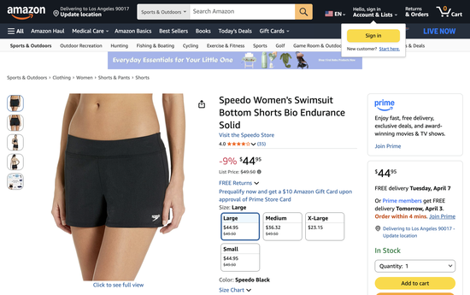 | Polyester | 无评论摘要 | — | —无明显负面 | 关注Speedo评论动态，寻找差异化切入点
B092JMQN2M | prAna | $1,108 | $38 | 8.42 | 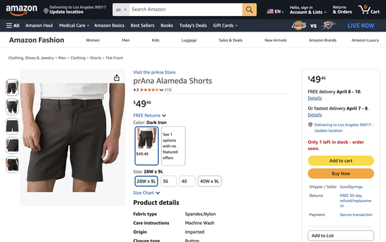 | 95% Nylon, 5% Elastane | 无评论摘要 | — | —无明显负面 | 关注prAna评论动态，寻找差异化切入点
B092JMFJ45 | prAna | $97 | $49 | 0.74 | 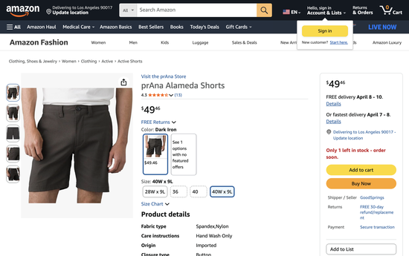 | 95% Nylon, 5% Elastane | 无评论摘要 | — | —无明显负面 | 关注prAna评论动态，寻找差异化切入点
🔥 TOP5 ASIN总营收占比：99.4% |  |  |  |  | #N/A
 |  |  |  |  | 0 |  | 0 | 0 | 0 | 0

高价裤子2025 | TOP5 ASIN总占比：3.24%
Asin | Brand | 总REVENUE | 平均售价 | REVENUE占比(%) | 商品截图 | 面料 | Customer Says摘要 | ✅ 优点 | ⚠️ 缺点 | 🎯 进攻建议
B09P4B5B3H | Lee | $181,078 | $24 | 0.73 |  | Cotton-Stretch Blend | 消费者认为这款七分裤穿着舒适，弹力腰围适合夏天，品质好，适合周末穿着。外观获得好评，有人喜欢腰部细节和纽扣设计，面料耐穿透气。颜色选择丰富，弹力表现好。不过尺码方面，部分人觉得标准，另一些人反映臀部和大腿偏紧或偏大。 | ✅ 消费者认为这条七分裤舒适透气，松紧腰设计适合夏天穿着 ✅ fit: 531/699好评(76%) ✅ fit: 531/699好评(76%) ✅ 消费者喜欢the pants' 合身度, describing them as 舒适 and 修身显瘦, with one customer noti ✅ comfort: 422/434好评(97%) | ⚠️ 面料耐用透气，颜色选择多。但尺码争议大——部分人觉得准确，也有人反映臀部和大腿偏大 ⚠️ the 面料 is durable and breathable. 消费者喜欢the variety of 颜色 options, with one mentioni ⚠️ 尺码 ⚠️ some find them true-to-size, others report that the hips and thighs are disproportionately large ⚠️ size: 77/170负面(45%) | 尺码问题明显→赛维可强化精准尺码指南+灵活退换 颜色/褪色问题→赛维强调色牢度+实物色彩准确 对标舒适度→赛维需确保同等或更好的触感体验 显瘦/修身是核心卖点→赛维listing重点展示身材效果
B09PPLNNHV | Lee | $166,821 | $18 | 0.67 |  | Cotton-Stretch Blend | 消费者认为这款七分裤舒适、做工精良，设计百搭实用。面料厚度适中获得好评，弹力腰带随运动自然伸展。有深口袋可放手机，七分长度修身显瘦。尺码方面部分人觉得合适，另一些人反映偏大。 | ✅ 消费者认为这条七分裤舒适、做工好，款式百搭，口袋设计实用 ✅ fit: 168/199好评(84%) ✅ fit: 168/199好评(84%) ✅ 消费者喜欢how 裤子 合身度, describing them as nice and relaxing for work, with one customer ✅ comfort: 152/155好评(98%) | ⚠️ 尺码评价分化——部分消费者觉得刚好，但也有人反映裤子偏大 ⚠️ sizing: 34/73负面(47%) | 尺码问题明显→赛维可强化精准尺码指南+灵活退换 对标舒适度→赛维需确保同等或更好的触感体验 显瘦/修身是核心卖点→赛维listing重点展示身材效果
B0CH3BKD42 | VILIGO | $156,146 | $38 | 0.63 |  | PU Faux Leather | 消费者认为这款仿皮裤时尚、舒适、品质卓越，皮革质感自然不像塑料。弹性和柔软度获得好评。合身度和长度褒贬不一——部分人觉得适合娇小女性，另一些人觉得略偏大；长度有人觉得理想，有人觉得对高个子偏短。 | ✅ 消费者认为这条仿皮裤时尚、舒适且质量出色，皮质自然不廉价 ✅ style: 36/40好评(90%) ✅ style: 36/40好评(90%) ✅ 消费者认为these leather pants chic and stylish, with one customer noting they look and feel gre ✅ quality: 30/36好评(83%) | ⚠️ 版型评价分化——部分人觉得适合娇小女性，但也有人觉得偏大。长度争议——矮个觉得合适，高个觉得偏短 ⚠️ some consider the 长度 ideal, others find them 太短 for taller women ⚠️ fit: 24/78负面(31%) ⚠️ length: 15/29负面(52%) | 裤长/袖长争议大→赛维可推多长度选项(regular/petite/tall) 对标舒适度→赛维需确保同等或更好的触感体验
B09PPHJP2Z | Lee | $151,278 | $18 | 0.61 |  | Cotton-Stretch Blend | 消费者认为这款七分裤舒适、做工精良，设计百搭实用。面料厚度适中获得好评，弹力腰带随运动自然伸展。有深口袋可放手机，七分长度修身显瘦。尺码方面部分人觉得合适，另一些人反映偏大。 | ✅ 消费者认为这条七分裤舒适、做工好，款式百搭，口袋设计实用 ✅ fit: 168/199好评(84%) ✅ 消费者喜欢how 裤子 合身度, describing them as nice and relaxing for work, with one customer ✅ comfort: 152/155好评(98%) | ⚠️ 尺码评价分化——部分消费者觉得刚好，但也有人反映裤子偏大 ⚠️ sizing: 34/73负面(47%) | 尺码问题明显→赛维可强化精准尺码指南+灵活退换 对标舒适度→赛维需确保同等或更好的触感体验 显瘦/修身是核心卖点→赛维listing重点展示身材效果
B0BCYXJTBP | FUNYYZO | $148,235 | $39 | 0.6 |  | 95% Polyester, 5% Spandex | 消费者认为这款裤子修身显瘦、穿着舒适，弹力腰带方便，垂坠面料看起来有质感。长度和尺码褒贬不一——部分人觉得适合矮个子且尺码标准，另一些人反映偏短偏宽。面料厚度也有争议，有人觉得适中，有人觉得偏薄。 | ✅ 消费者认为这条裤子修身显瘦、穿着舒适，松紧腰带设计方便，面料垂坠感好 ✅ fit: 1124/1495好评(75%) ✅ fit: 1124/1495好评(75%) ✅ 消费者认为裤子 舒适 and 修身显瘦, with one mentioning they require no hemming. ✅ quality: 783/891好评(88%) | ⚠️ 尺码评价分化——部分人觉得适合矮个且尺码准确，但也有人反映偏短偏宽。面料厚度偏薄 ⚠️ others find it 太薄 ⚠️ length: 248/677负面(37%) ⚠️ size: 247/467负面(53%) ⚠️ fabric thickness: 119/312负面(38%) | 尺码问题明显→赛维可强化精准尺码指南+灵活退换 面料质感被吐槽→赛维主打高质感面料差异化 裤长/袖长争议大→赛维可推多长度选项(regular/petite/tall) 对标舒适度→赛维需确保同等或更好的触感体验
🔥 TOP5 ASIN总营收占比：3.24%
 |  |  | 5、总结建议
 |  |  | 5.1 优先布局方向
 |  |  | 高增长 + 规模类目：上衣、裤子，兼顾市场规模与增长潜力
 |  |  | 高潜力新品类：套装类目，把握 100%+ 增长率红利
 |  |  | 高端优势类目：外套、连体装，价格上涨且存活率较好
 |  |  | 5.2 定价策略建议
 |  |  | 高端路线：聚焦外套、连衣裙，定价 35-65 元
 |  |  | 主流路线：布局中价位类目，定价 20-35 元，覆盖最大消费群体
 |  |  | 走量路线：选择上衣、袜子等，定价 15-20 元，通过规模获利

